H1
HU-01: Como Admin/Decano/Director/profesor/Alumno quiero poder gestionar mis cuentas de la aplicación para poder ingresar con mi usuario y tener mis postulaciones y/o solicitudes guardadas. Criterios de aceptación: El usuario debe poder iniciar sesión para ingresar al sistema. El sistema debe validar que la cuenta que intenta ingresar está guardada en la base de datos para evitar que ingrese alguien no permitido El usuario debe poder cerrar sesión, para terminar su sesión en caso de desear hacerlo. Establecer tipos de usuarios y sus permisos Al iniciar sesión, el usuario debe ver únicamente las opciones correspondientes a su perfil. Los perfiles no deben tener acceso a funciones que no les correspondan (ejemplo: un estudiante no puede acceder a reportes de directores). El sistema debe validar los permisos antes de ejecutar cualquier acción sensible. Los cambios de permisos o perfiles deben quedar registrados en la base de datos. Si un usuario intenta acceder a una opción sin permiso, el sistema debe bloquear la acción y mostrar un mensaje claro.
Casos de prueba | Software bajo prueba | Datos de prueba | Setup | Pasos de la prueba | Resultado esperado | Oracle | Teardown | Resultado | Fecha | Evidencias
Login exitoso como academico | Sistema RAEC Menu Login Version del sistema: "commit e60c4cc40045b60fbe316d2e40a8ed73a13df484 | Correo: andres.contreras@instituto6.cl Contraseña: clave123 | Uso del .sql de https://github.com/yiyoZX/RAEC/tree/main/Dbase, Usuario existente dentro de la base de datos | 1- Ir a "http://raec.inf.uach.cl" 2- Colocar correo y contraseña de datos de prueba en los campos 3- Darle click a Ingresar | Entra correctamente a la pagina | Francisco Morales | N/A | PASS | 2025-04-11 | 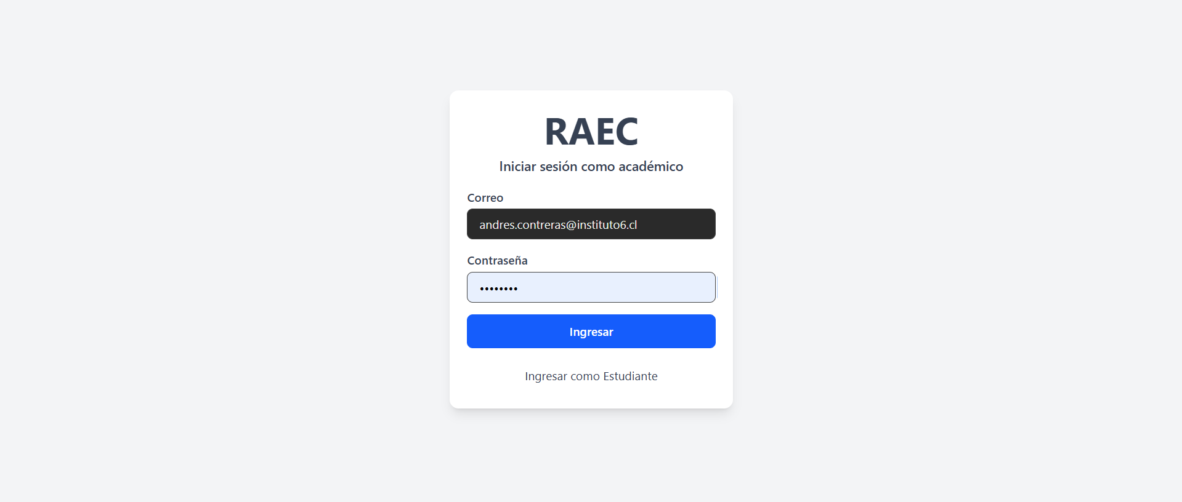 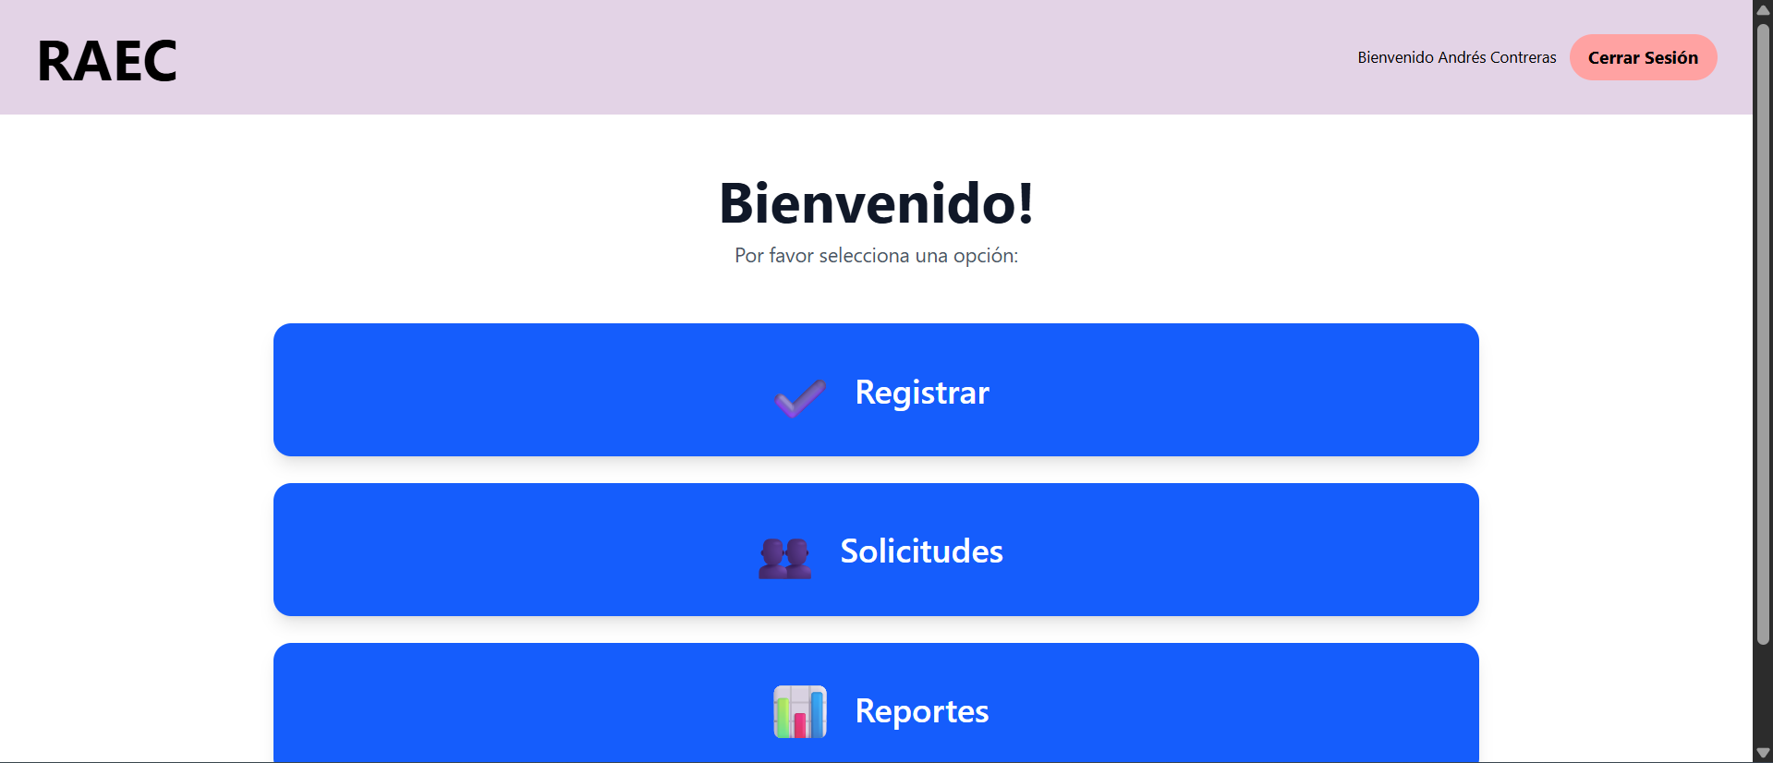
Login exitoso como estudiante | Sistema RAEC Menu Login Version del sistema: "commit e60c4cc40045b60fbe316d2e40a8ed73a13df484 | Correo: francisco.bravo@mail.com Contraseña: alumno123 | Uso del .sql de https://github.com/yiyoZX/RAEC/tree/main/Dbase, Usuario existente dentro de la base de datos | 1- Ir a "http://raec.inf.uach.cl" 2- Darle click a "Ingresar como estudiante" 3- Colocar correo y contraseña de datos de prueba en los campos 4- Darle click a Ingresar | Entra correctamente a la pagina | Francisco Morales | N/A | PASS | 2025-04-11 | 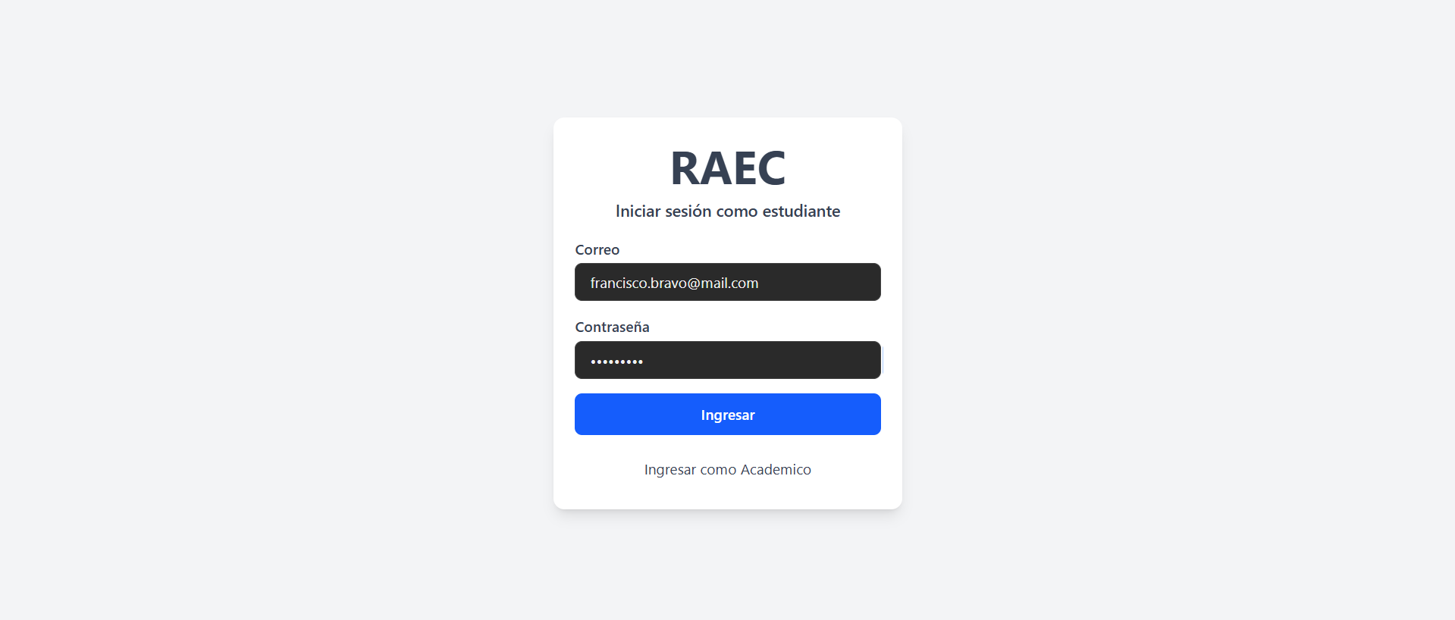 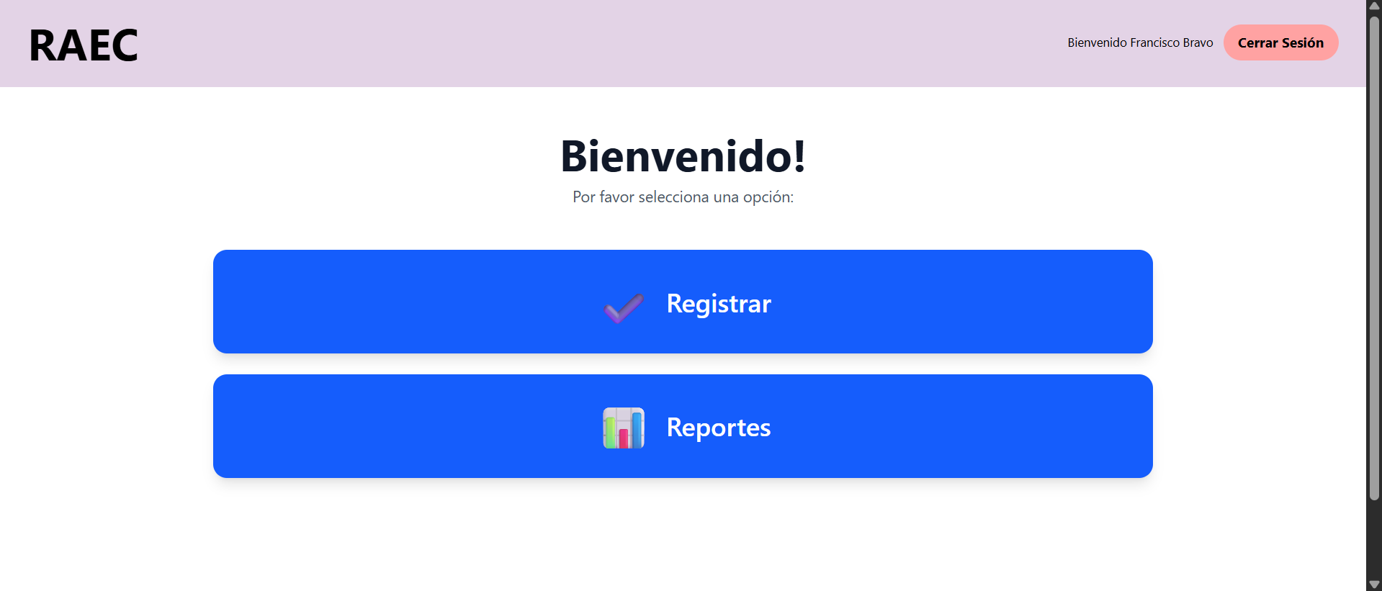
Campos vacios | Sistema RAEC Menu Login Version del sistema: "commit e60c4cc40045b60fbe316d2e40a8ed73a13df484 | N/A | Uso del .sql de https://github.com/yiyoZX/RAEC/tree/main/Dbase | 1- Ir a "http://raec.inf.uach.cl" 2- Darle click a Ingresar | No deja logearte, manda mensaje de credenciales invalidas | Francisco Morales | N/A | PASS | 2025-04-11 | 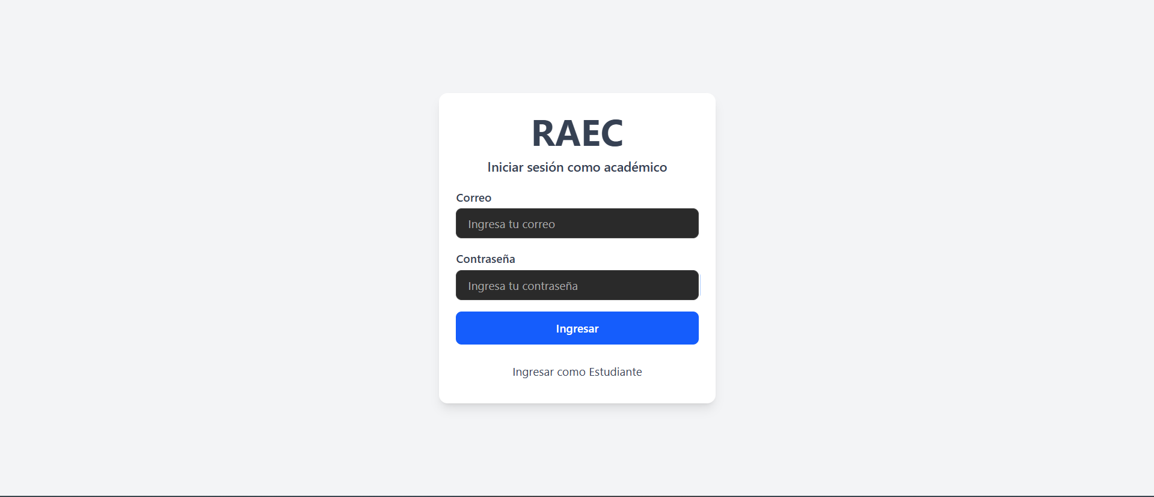 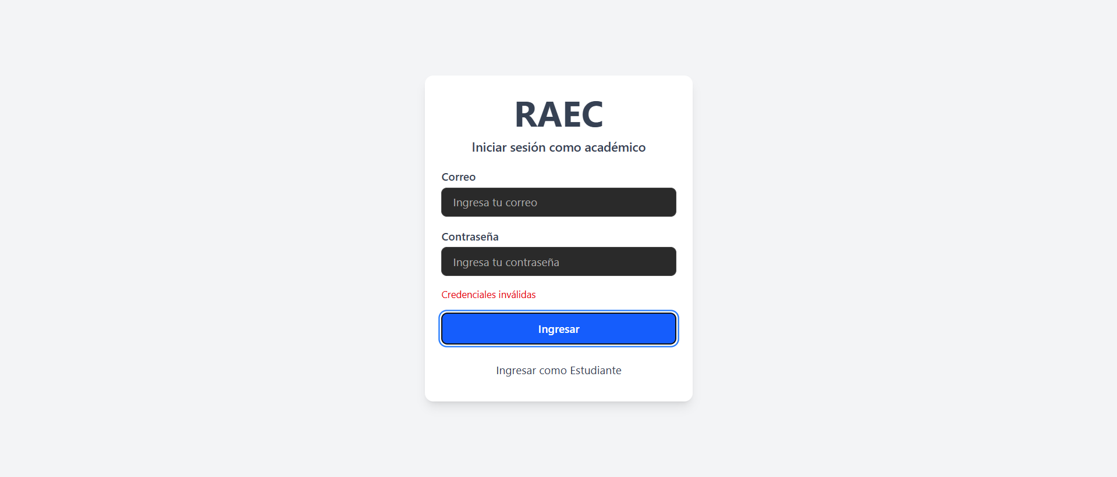
Usuario incorrecto | Sistema RAEC Menu Login Version del sistema: "commit e60c4cc40045b60fbe316d2e40a8ed73a13df484 | Correo: carli@instituto404.cl Contraseña: clave123 | Uso del .sql de https://github.com/yiyoZX/RAEC/tree/main/Dbase, Usuario existente con esa contraseña | 1- Ir a "http://raec.inf.uach.cl" 2- Ingresar los datos de prueba 3- Darle click a Ingresar | No deja logearte, manda mensaje de credenciales invalidas | Francisco Morales | N/A | PASS | 2025-04-11 | 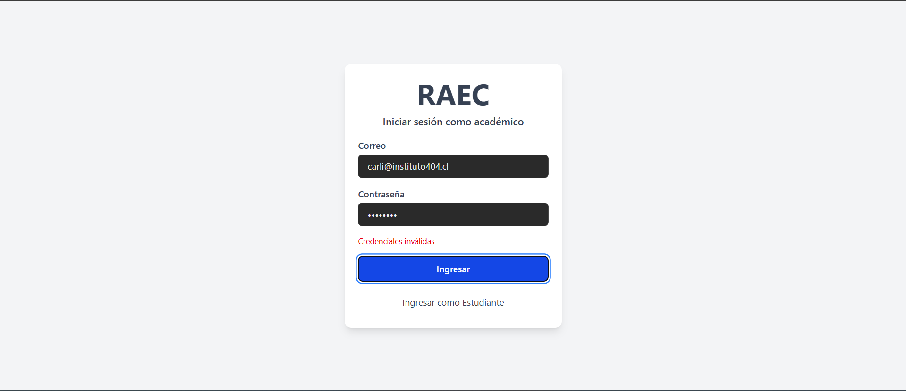
Contraseña incorrecta | Sistema RAEC Menu Login Version del sistema: "commit e60c4cc40045b60fbe316d2e40a8ed73a13df484 | Correo: francisco.bravo@mail.com Contraseña: alunno123 | Uso del .sql de https://github.com/yiyoZX/RAEC/tree/main/Dbase, Usuario existente con ese correo | 1- Ir a "http://raec.inf.uach.cl" 2- Darle click a Ingresar como estudiante 3- Ingresar los datos de prueba 4- Darle click a Ingresar | No deja logearte, manda mensaje de credenciales invalidas | Francisco Morales | N/A | PASS | 2025-04-11 | 
Cerrar sesion | Sistema RAEC Menu Login Version del sistema: "commit e60c4cc40045b60fbe316d2e40a8ed73a13df484 | Correo: carlos.perez@instituto1.cl Contraseña: clave123 | Uso del .sql de https://github.com/yiyoZX/RAEC/tree/main/Dbase, Usuario existente dentro de la base de datos | 1- Ir a "http://raec.inf.uach.cl" 2- Ingresar los datos de prueba 3- Darle click a Ingresar 4- Darle click a Cerrar sesion | Al darle click te devuelve a la pantalla de login | Francisco Morales | N/A | PASS | 2025-04-11 | 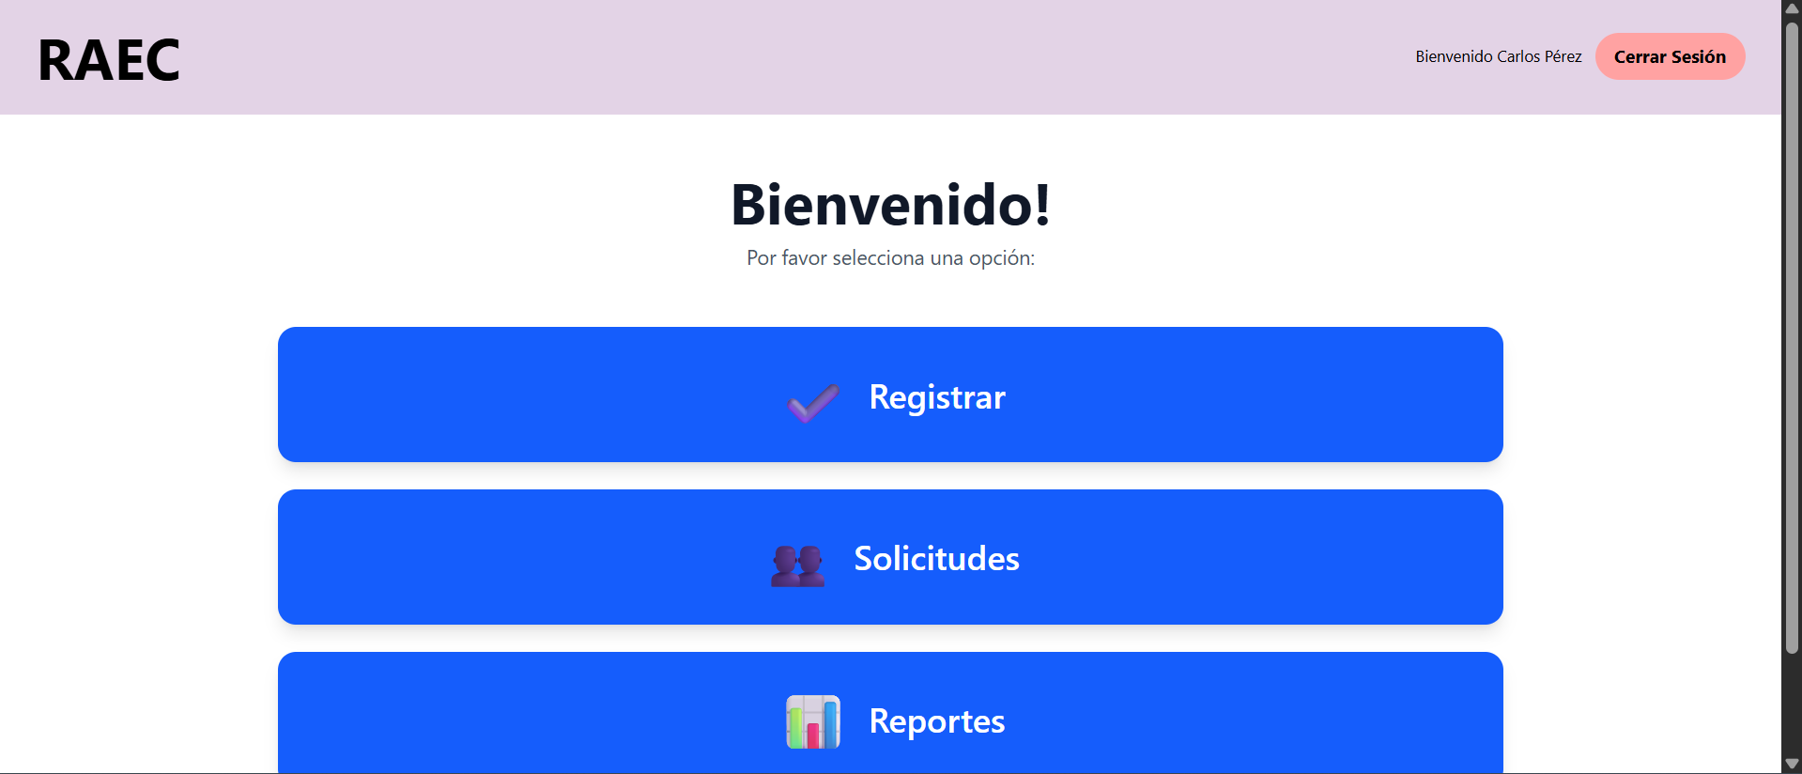 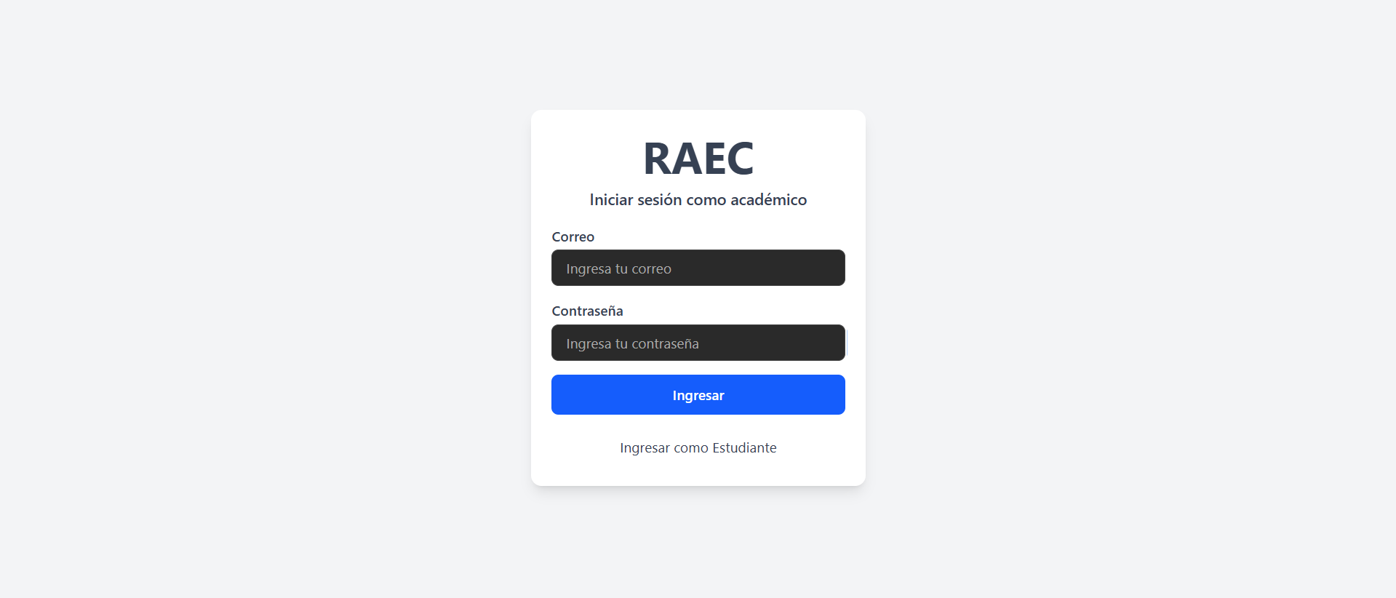

H2
HU-02: Como un Profesor/director/decano/admin quiero poder completar un formulario de actividad académica extracurricular para que quede registrada en la base de datos. criterios de aceptación: -El sistema debe mostrar un formulario accesible con los campos requeridos para el registro. -El usuario debe poder ingresar datos en todos los campos habilitados. -El sistema debe validar los datos ingresados (ejemplo: campos obligatorios, formatos de correo, números válidos, etc.). -Si existen errores en el llenado, el sistema debe mostrar mensajes claros de validación indicando qué corregir. -El estudiante debe poder ingresar observaciones o una descripción junto con el formulario rellenado. -Una vez cargada la información al formulario, el sistema debe mostrar un mensaje de confirmación de envío exitoso.
Casos de prueba | Software bajo prueba | Datos de prueba | Setup | Pasos de la prueba | Resultado esperado | Oracle | Teardown | Resultado | Fecha | Evidencias
Crear actividad academica valida | Sistema RAEC Menu Registro Version del sistema: "commit e60c4cc40045b60fbe316d2e40a8ed73a13df484 | LOGIN: coreo: carlos.perez@instituto1.cl contraseña: clave123 FORMULARIO: Rut alumno: 21111111-1 Tipo de actividad: Academica Actividad: Asistencia a congresos Horas totales: 4 Fecha inicio: 3/10/25 Fecha fin: 3/10/25 | Uso del .sql de https://github.com/yiyoZX/RAEC/tree/main/Dbase, Usuario existente dentro de la base de datos | 1- Ir a "http://raec.inf.uach.cl" 2- Logearse con los datos de datos de prueba 3- Darle click a Registrar 4- Rellenar el formulario con los datos de datos de prueba 5- Darle click a Enviar registro | Mensaje confirmando que se creo con exito el registro | Francisco Morales | 1. Conectarse a la BD 2. Hacer un DELETE al registro segun su id | PASS | 2025-10-11 | 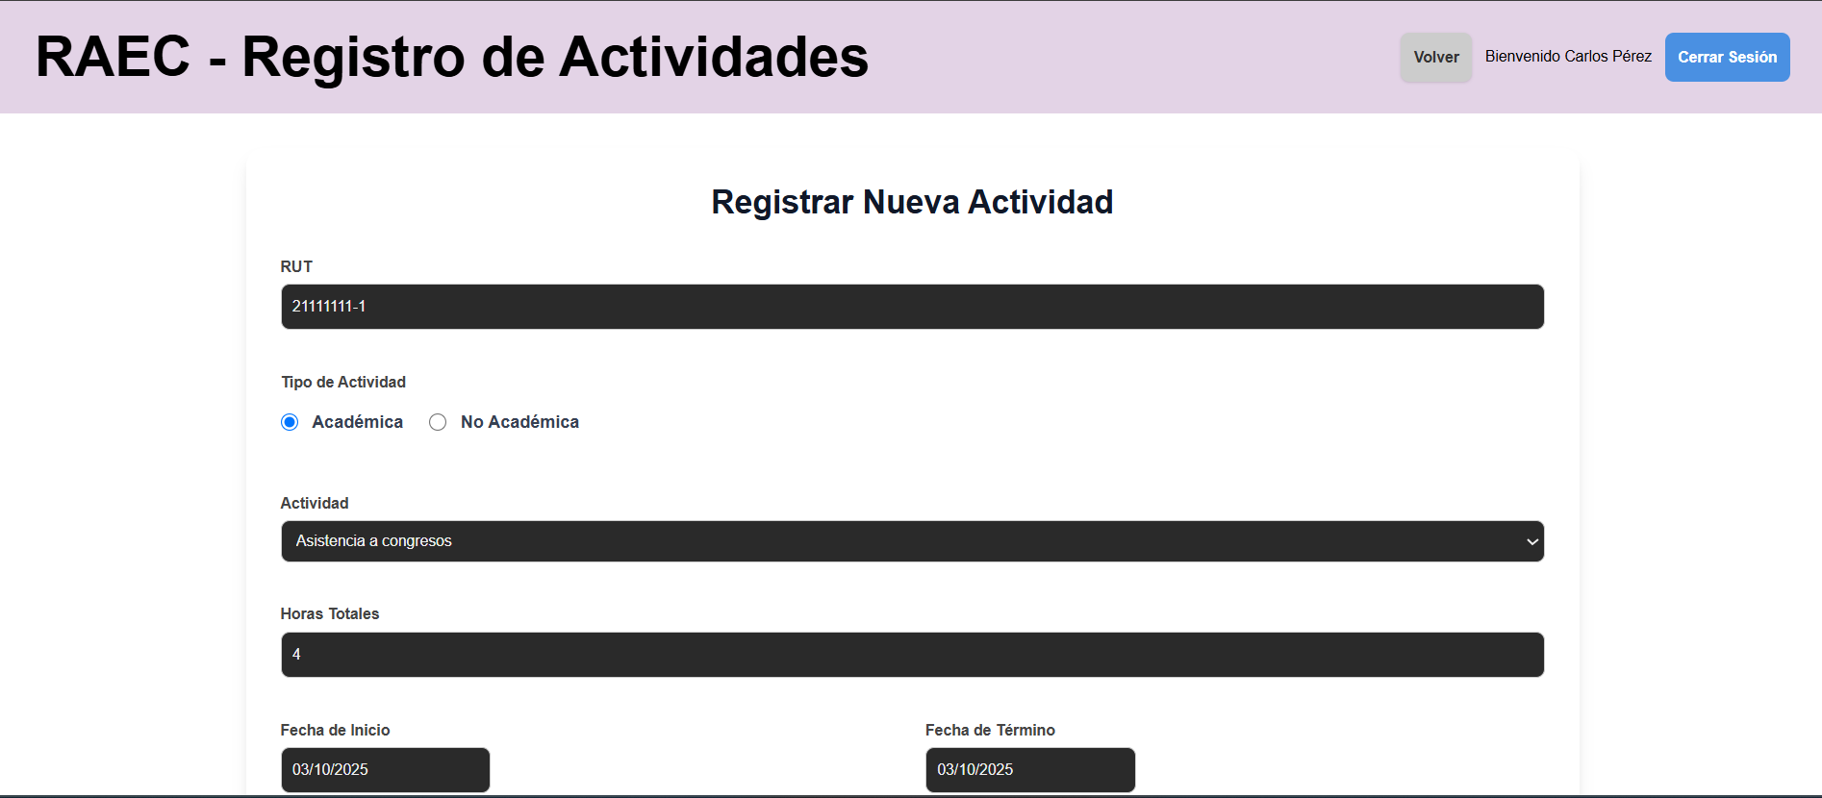 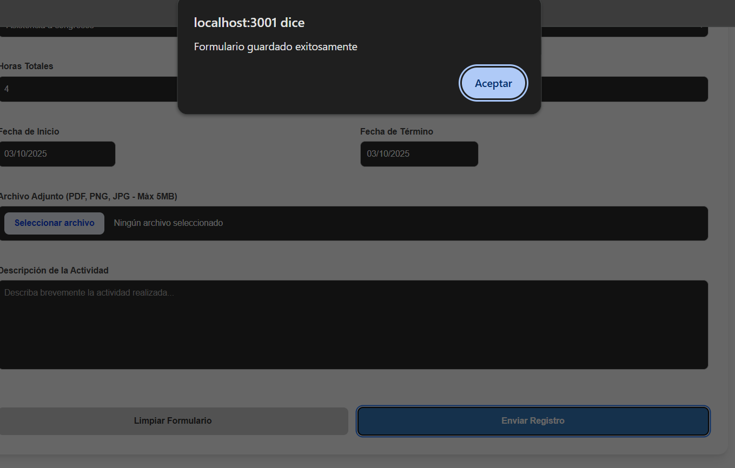
Campos obligatorios vacios | Sistema RAEC Menu Registro Version del sistema: "commit e60c4cc40045b60fbe316d2e40a8ed73a13df484 | LOGIN: coreo: carlos.perez@instituto1.cl contraseña: clave123 FORMULARIO: Rut alumno: 21111111-1 Tipo de actividad: Academica Actividad: - Horas totales: 4 Fecha inicio: 3/10/25 Fecha fin: 3/10/25 | Uso del .sql de https://github.com/yiyoZX/RAEC/tree/main/Dbase, Usuario existente dentro de la base de datos | 1- Ir a "http://raec.inf.uach.cl" 2- Logearse con los datos de datos de prueba 3- Darle click a Registrar 4- Rellenar el formulario con los datos de datos de prueba 5- Darle click a Enviar registro | No deja enviar el formulario, un mensaje aparace arriba del campo faltante mencionando que esta incompleto | Francisco Morales | N/A | PASS | 2025-10-11 | 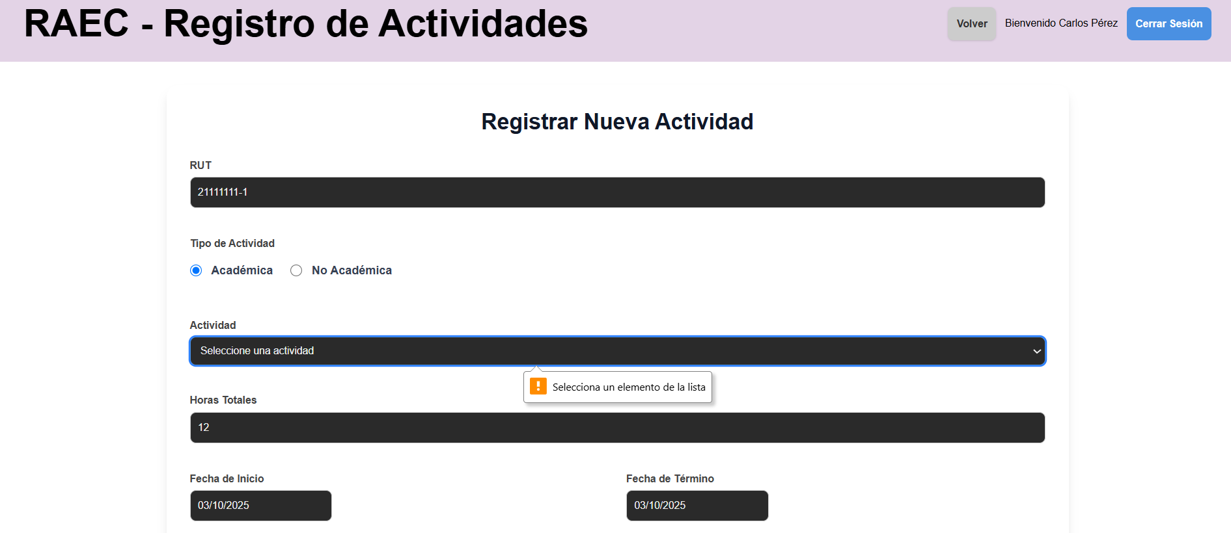
Archivo adjunto no soportado | Sistema RAEC Menu Registro Version del sistema: "commit e60c4cc40045b60fbe316d2e40a8ed73a13df484 | LOGIN: coreo: carlos.perez@instituto1.cl contraseña: clave123 FORMULARIO: Rut alumno: 21111111-1 Tipo de actividad: Academica Actividad: Asistencia a congresos Horas totales: 4 Fecha inicio: 3/10/25 Fecha fin: 3/10/25 Archivo adjunto: Prueba.ppt | Uso del .sql de https://github.com/yiyoZX/RAEC/tree/main/Dbase, Usuario existente dentro de la base de datos | 1- Ir a "http://raec.inf.uach.cl" 2- Logearse con los datos de datos de prueba 3- Darle click a Registrar 4- Rellenar el formulario con los datos de datos de prueba 5- Darle click a Enviar registro | Mensaje avisando que solo se pueden subir archivos PNG, JPG o PDF | Francisco Morales | N/A | PASS | 2025-10-11 | 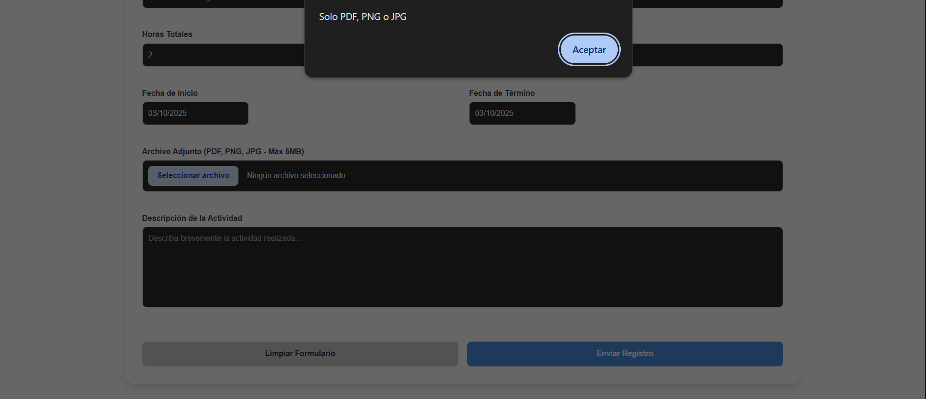
Estudiante no existe | Sistema RAEC Menu Registro Version del sistema: "commit e60c4cc40045b60fbe316d2e40a8ed73a13df484 | LOGIN: coreo: carlos.perez@instituto1.cl contraseña: clave123 FORMULARIO: Rut alumno: 21111111-9 Tipo de actividad: Academica Actividad: Asistencia a congresos Horas totales: 4 Fecha inicio: 3/10/25 Fecha fin: 3/10/25 | Uso del .sql de https://github.com/yiyoZX/RAEC/tree/main/Dbase, Usuario existente dentro de la base de datos | 1- Ir a "http://raec.inf.uach.cl" 2- Logearse con los datos de datos de prueba 3- Darle click a Registrar 4- Rellenar el formulario con los datos de datos de prueba 5- Darle click a Enviar registro | Mensaje avisando que no se puede enviar | Francisco Morales | N/A | PASS | 2025-10-11 | 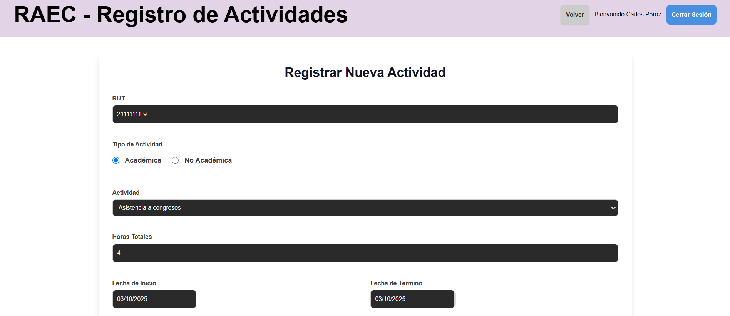 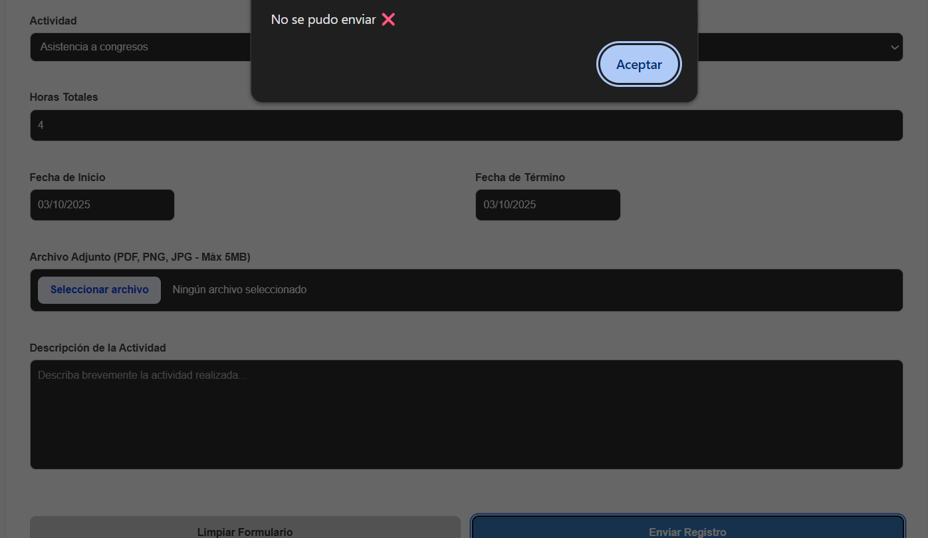

H3
HU-03: Como director/decano/admin quiero poder completar un formulario de actividad no académica extracurricular para que quede registrada en la base de datos. Criterio de aceptación: -El sistema debe mostrar un formulario accesible con los campos requeridos para el registro. -El usuario debe poder ingresar datos en todos los campos habilitados. -El sistema debe validar los datos ingresados (ejemplo: campos obligatorios, formatos de correo, números válidos, etc.). -Si existen errores en el llenado, el sistema debe mostrar mensajes claros de validación indicando qué corregir. -El estudiante debe poder ingresar observaciones o una descripción junto con el formulario rellenado. -Una vez cargada la información al formulario, el sistema debe mostrar un mensaje de confirmación de envío exitoso.
Casos de prueba | Software bajo prueba | Datos de prueba | Setup | Pasos de la prueba | Resultado esperado | Oracle | Teardown | Resultado | Fecha | Evidencias
Crear actividad no academica valida | Sistema RAEC Menu Registro Version del sistema: "commit e60c4cc40045b60fbe316d2e40a8ed73a13df484 | LOGIN: coreo: carlos.perez@instituto1.cl contraseña: clave123 FORMULARIO: Rut alumno: 21111111-1 Tipo de actividad: No academica Actividad: Artista destacado Horas totales: 145 Fecha inicio: 3/11/24 Fecha fin: 3/11/25 | Uso del .sql de https://github.com/yiyoZX/RAEC/tree/main/Dbase, Usuario existente dentro de la base de datos | 1- Ir a "http://raec.inf.uach.cl" 2- Logearse con los datos de datos de prueba 3- Darle click a Registrar 4- Rellenar el formulario con los datos de datos de prueba 5- Darle click a Enviar registro | Mensaje confirmando que se creo con exito el registro | Francisco Morales | 1. Conectarse a la BD 2. Hacer un DELETE al registro segun su id | PASS | 2025-10-11 | 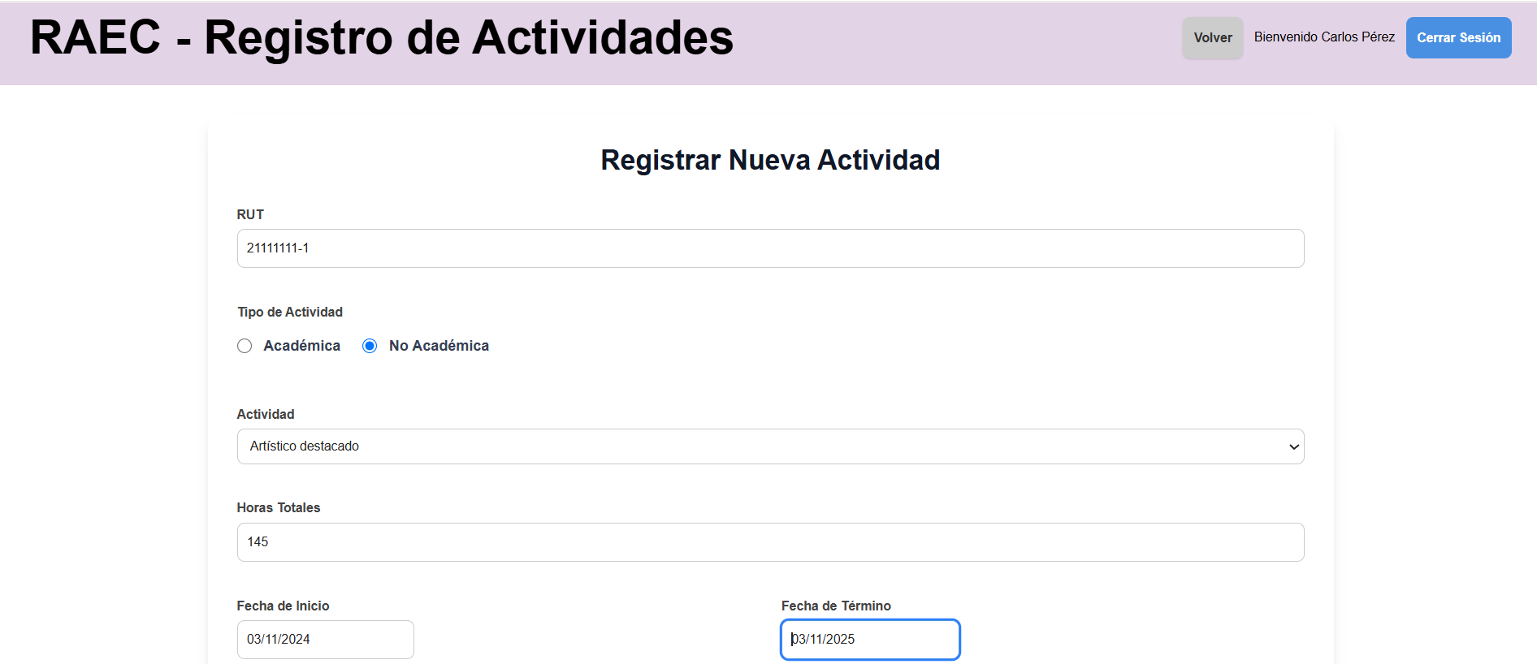 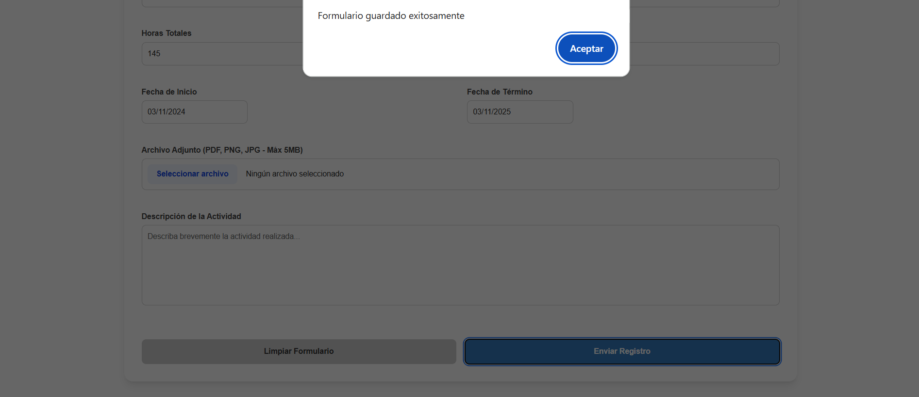

H4a
HU-04a: como decano, director o profesor quiero que la interfaz me dé la opciones claras de inscribir las actividades a través de un formulario, aceptar postulaciones de actividad extracurricular de un alumno, y de generar reportes de estas actividades. Criterios de aceptación: Tener página específica para inscripciones en nombre de un alumno La interfaz debe tener claramente separa las opciones de inscribir o revisar las postulaciones El sistema debe permitir la inscripción manual de un alumno desde la interfaz. La interfaz debe tener una sección para generar reportes.
Casos de prueba | Software bajo prueba | Datos de prueba | Setup | Pasos de la prueba | Resultado esperado | Oracle | Teardown | Resultado | Fecha | Evidencias
Navegacion a pagina de registro de actividad | Sistema RAEC Dashboard Version del sistema: "commit e60c4cc40045b60fbe316d2e40a8ed73a13df484 | Correo: carlos.perez@instituto1.cl Contraseña: clave123 | Uso del .sql de https://github.com/yiyoZX/RAEC/tree/main/Dbase, Usuario existente dentro de la base de datos | 1- Ir a "http://raec.inf.uach.cl" 2- Logearse con los datos de datos de prueba 3- Darle click a Registrar | Muestra el formulario de la pagina de registro | Francisco Morales | N/A | PASS | 2025-11-11 | 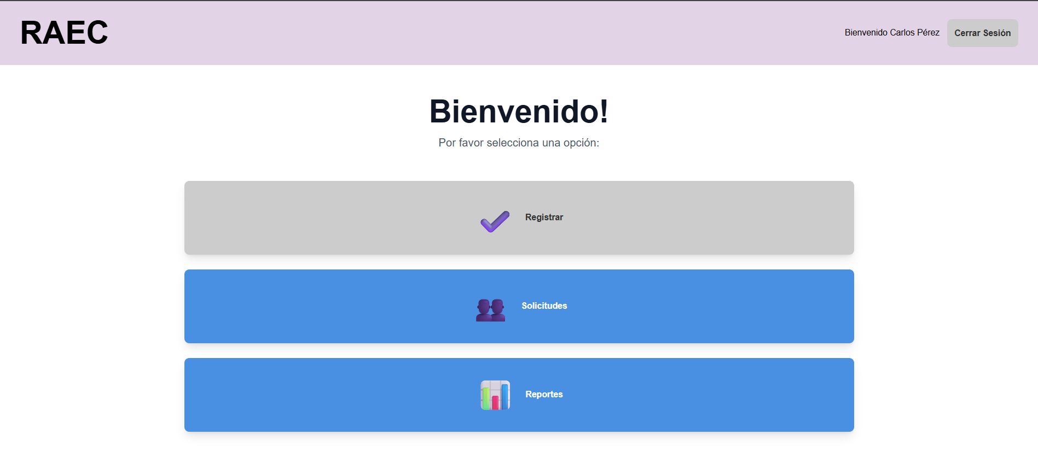 
Navegacion a pagina de generacion de reportes | Sistema RAEC Dashboard Version del sistema: "commit e60c4cc40045b60fbe316d2e40a8ed73a13df484 | Correo: carlos.perez@instituto1.cl Contraseña: clave123 | Uso del .sql de https://github.com/yiyoZX/RAEC/tree/main/Dbase, Usuario existente dentro de la base de datos | 1- Ir a "http://raec.inf.uach.cl" 2- Logearse con los datos de datos de prueba 3- Darle click a Reportes | Muestra pagina de reportes | Francisco Morales | N/A | PASS | 2025-11-11 | 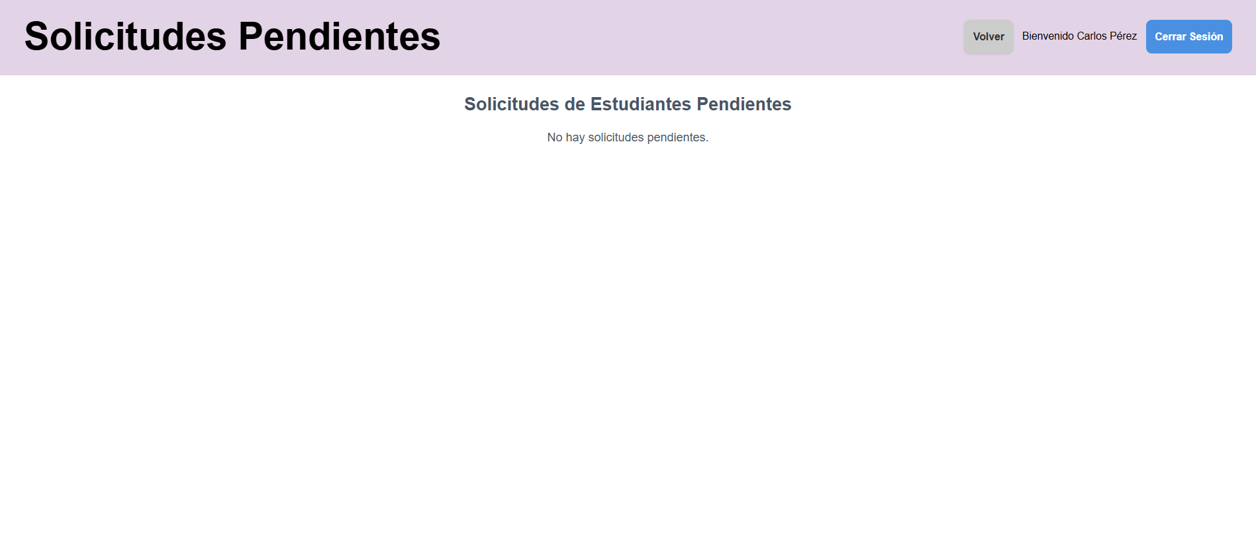
Navegacion a pagina de solicitudes | Sistema RAEC Dashboard Version del sistema: "commit e60c4cc40045b60fbe316d2e40a8ed73a13df484 | Correo: carlos.perez@instituto1.cl Contraseña: clave123 | Uso del .sql de https://github.com/yiyoZX/RAEC/tree/main/Dbase, Usuario existente dentro de la base de datos | 1- Ir a "http://raec.inf.uach.cl" 2- Logearse con los datos de datos de prueba 3- Darle click a Solicitudes | Muestra pagina de solicitudes | Francisco Morales | N/A | PASS | 2025-11-11 | 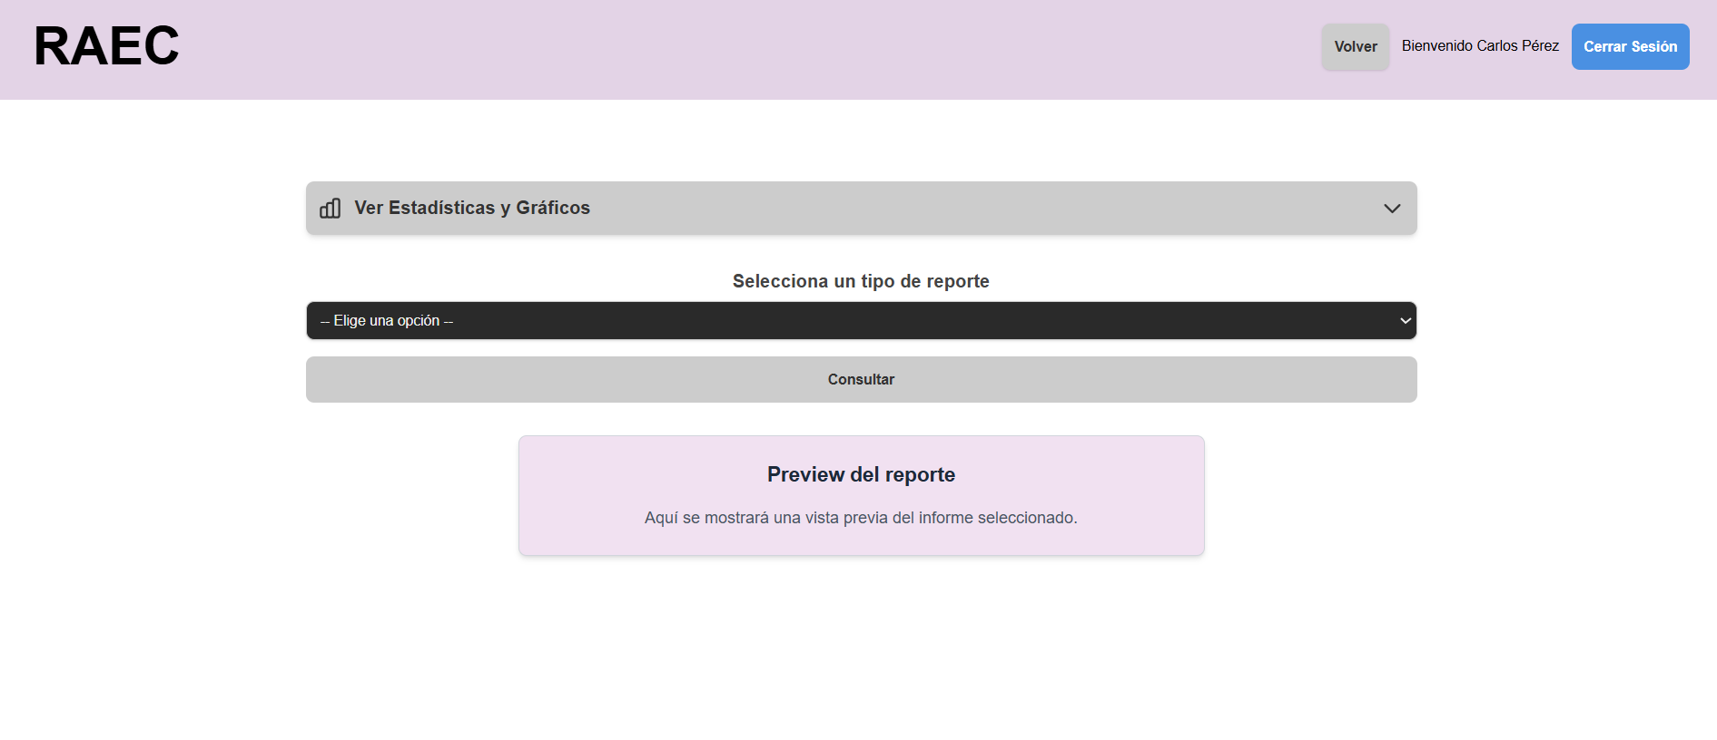

H4b
HU-04b: como admin quiero que la interfaz me dé la opciones claras de inscribir las actividades a través de un formulario, aceptar postulaciones de actividad extracurricular de un alumno, generar reportes de estas actividades y abrir periodos de postulación para los estudiantes. Criterios de aceptación: Tener página específica para inscripciones en nombre de un alumno La interfaz debe tener claramente separa las opciones de inscribir o revisar las postulaciones El sistema debe permitir la inscripción manual de un alumno desde la interfaz.
Casos de prueba | Software bajo prueba | Datos de prueba | Setup | Pasos de la prueba | Resultado esperado | Oracle | Teardown | Resultado | Fecha | Evidencias
Navegacion a pagina de registro de actividad | Sistema RAEC Dashboard Version del sistema: "commit e60c4cc40045b60fbe316d2e40a8ed73a13df484 | Correo: diego.fuentes@instituto1.cl Contraseña: clave123 | Uso del .sql de https://github.com/yiyoZX/RAEC/tree/main/Dbase, Usuario existente dentro de la base de datos | 1- Ir a "http://raec.inf.uach.cl" 2- Logearse con los datos de datos de prueba 3- Darle click a Registrar | Muestra el formulario de la pagina de registro | Francisco Morales | N/A | PASS | 2025-11-11 | 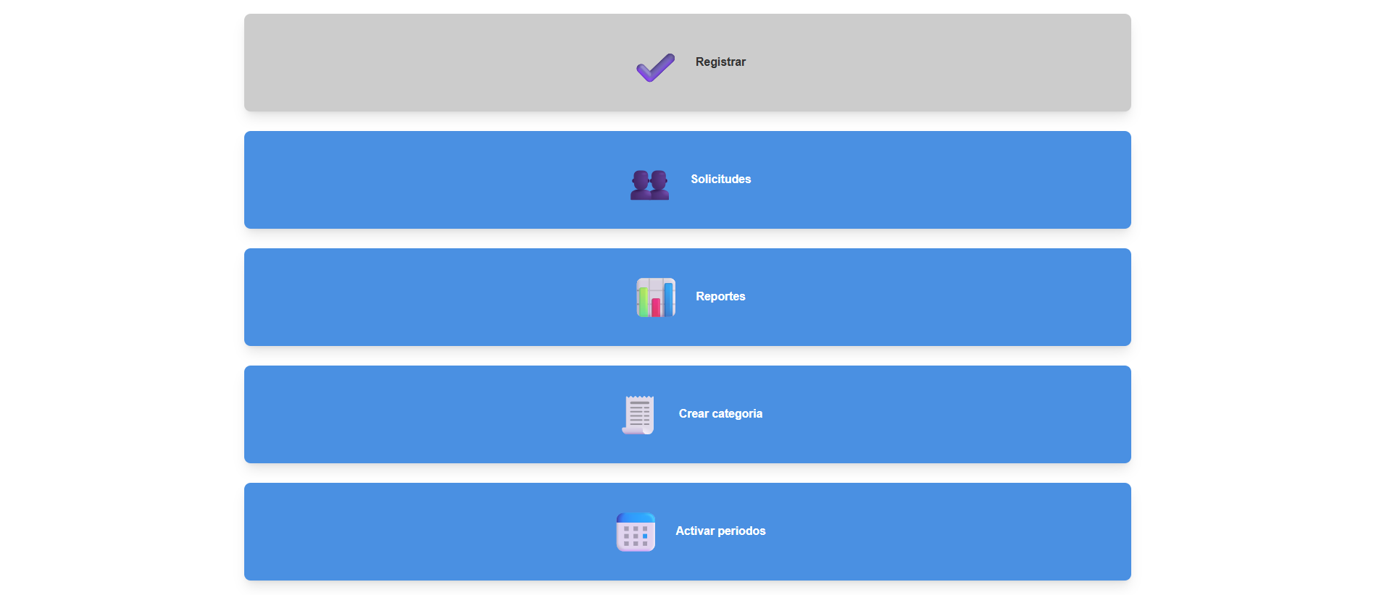
Navegacion a pagina de generacion de reportes | Sistema RAEC Dashboard Version del sistema: "commit e60c4cc40045b60fbe316d2e40a8ed73a13df484 | Correo: diego.fuentes@instituto1.cl Contraseña: clave123 | Uso del .sql de https://github.com/yiyoZX/RAEC/tree/main/Dbase, Usuario existente dentro de la base de datos | 1- Ir a "http://raec.inf.uach.cl" 2- Logearse con los datos de datos de prueba 3- Darle click a Reportes | Muestra pagina de reportes | Francisco Morales | N/A | PASS | 2025-11-11
Navegacion a pagina de solicitudes | Sistema RAEC Dashboard Version del sistema: "commit e60c4cc40045b60fbe316d2e40a8ed73a13df484 | Correo: diego.fuentes@instituto1.cl Contraseña: clave123 | Uso del .sql de https://github.com/yiyoZX/RAEC/tree/main/Dbase, Usuario existente dentro de la base de datos | 1- Ir a "http://raec.inf.uach.cl" 2- Logearse con los datos de datos de prueba 3- Darle click a Solicitudes | Muestra pagina de solicitudes | Francisco Morales | N/A | PASS | 2025-11-11
Navegacion a pagina de crear categoria | Sistema RAEC Dashboard Version del sistema: "commit e60c4cc40045b60fbe316d2e40a8ed73a13df484 | Correo: diego.fuentes@instituto1.cl Contraseña: clave123 | Uso del .sql de https://github.com/yiyoZX/RAEC/tree/main/Dbase, Usuario existente dentro de la base de datos | 1- Ir a "http://raec.inf.uach.cl" 2- Logearse con los datos de datos de prueba 3- Darle click a Solicitudes | Muestra pagina para crear actividad | Francisco Morales | N/A | PASS | 2025-11-11 | 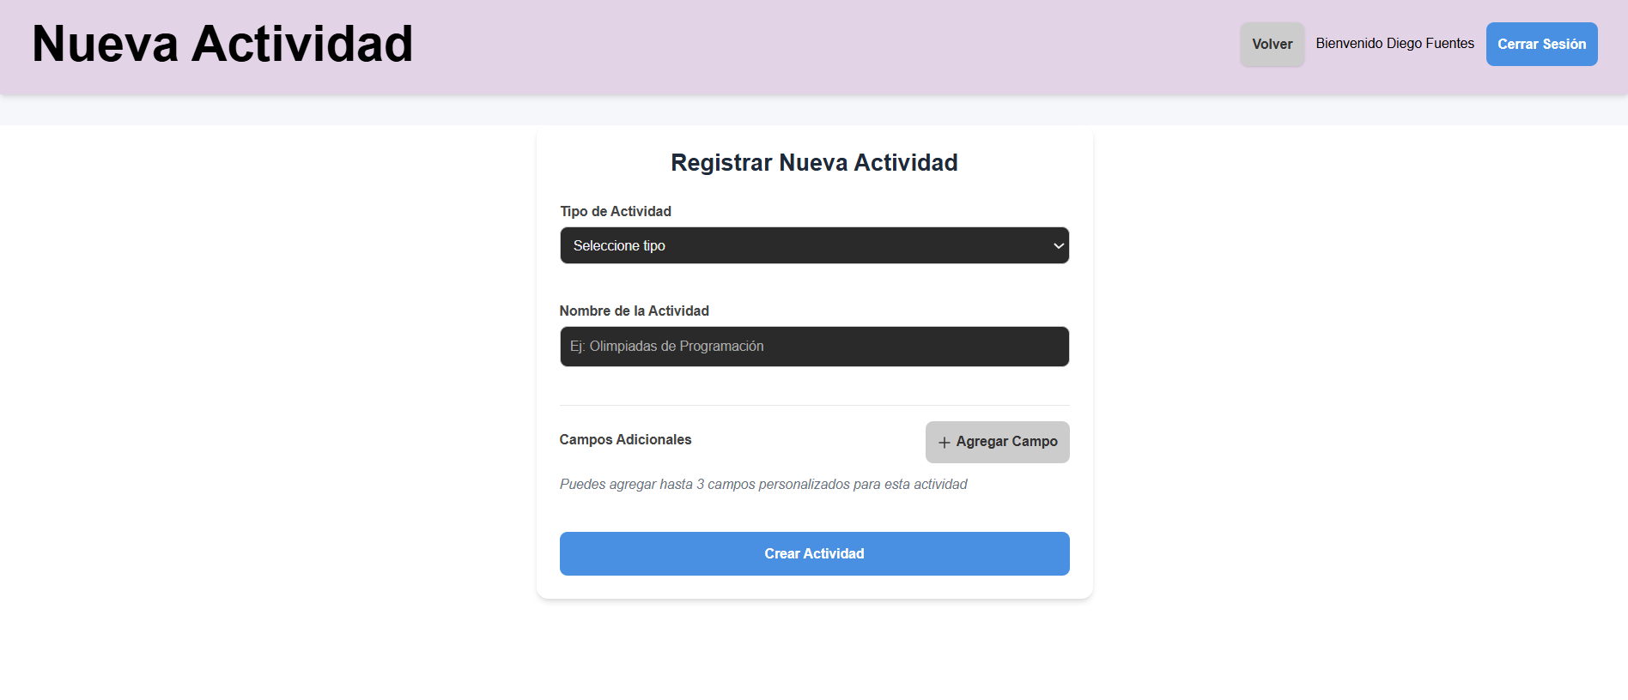
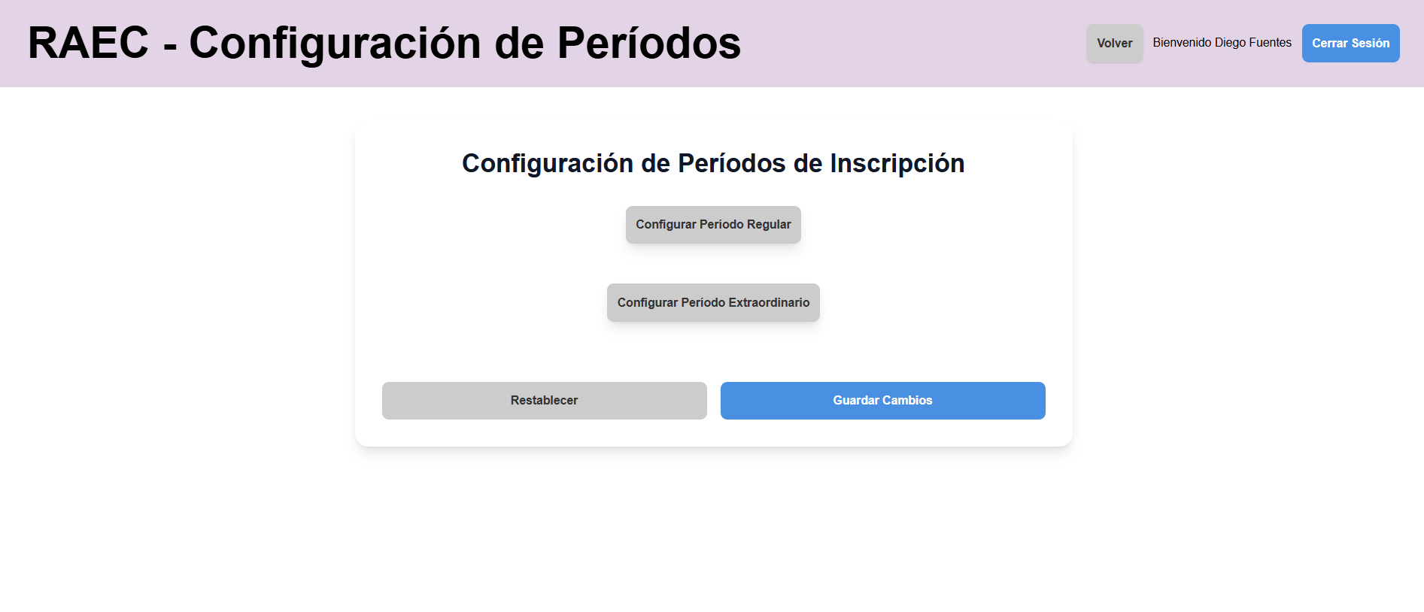
Navegacion a pagina de activar periodo | Sistema RAEC Dashboard Version del sistema: "commit e60c4cc40045b60fbe316d2e40a8ed73a13df484 | Correo: diego.fuentes@instituto1.cl Contraseña: clave123 | Uso del .sql de https://github.com/yiyoZX/RAEC/tree/main/Dbase, Usuario existente dentro de la base de datos | 1- Ir a "http://raec.inf.uach.cl" 2- Logearse con los datos de datos de prueba 3- Darle click a Solicitudes | Muestra pagina de activar periodo | Francisco Morales | N/A | PASS | 2025-11-11

H4c
HU-04a: como decano, director o profesor quiero que la interfaz me dé la opciones claras de inscribir las actividades a través de un formulario, aceptar postulaciones de actividad extracurricular de un alumno, y de generar reportes de estas actividades. Criterios de aceptación: Tener página específica para inscripciones en nombre de un alumno La interfaz debe tener claramente separa las opciones de inscribir o revisar las postulaciones El sistema debe permitir la inscripción manual de un alumno desde la interfaz. La interfaz debe tener una sección para generar reportes.
Casos de prueba | Software bajo prueba | Datos de prueba | Setup | Pasos de la prueba | Resultado esperado | Oracle | Teardown | Resultado | Fecha | Evidencias
Navegacion a pagina de registro de actividad | Sistema RAEC Dashboard Version del sistema: "commit e60c4cc40045b60fbe316d2e40a8ed73a13df484 | Correo: nicolas.munoz@mail.com Contraseña: alumno123 | Uso del .sql de https://github.com/yiyoZX/RAEC/tree/main/Dbase, Usuario existente dentro de la base de datos | 1- Ir a "http://raec.inf.uach.cl" 2- Logearse con los datos de datos de prueba 3- Darle click a Registrar | Muestra el formulario de la pagina de registro | Francisco Morales | N/A | PASS | 2025-11-11 | 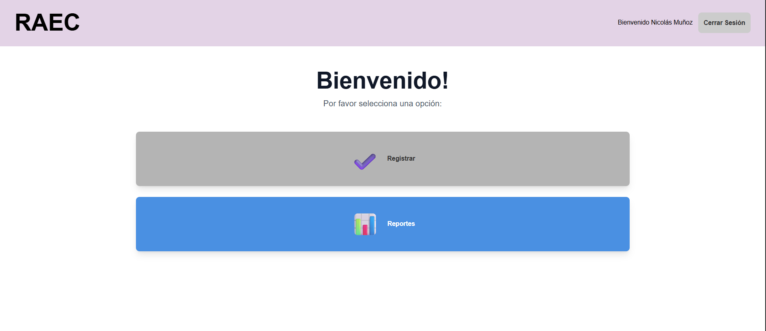 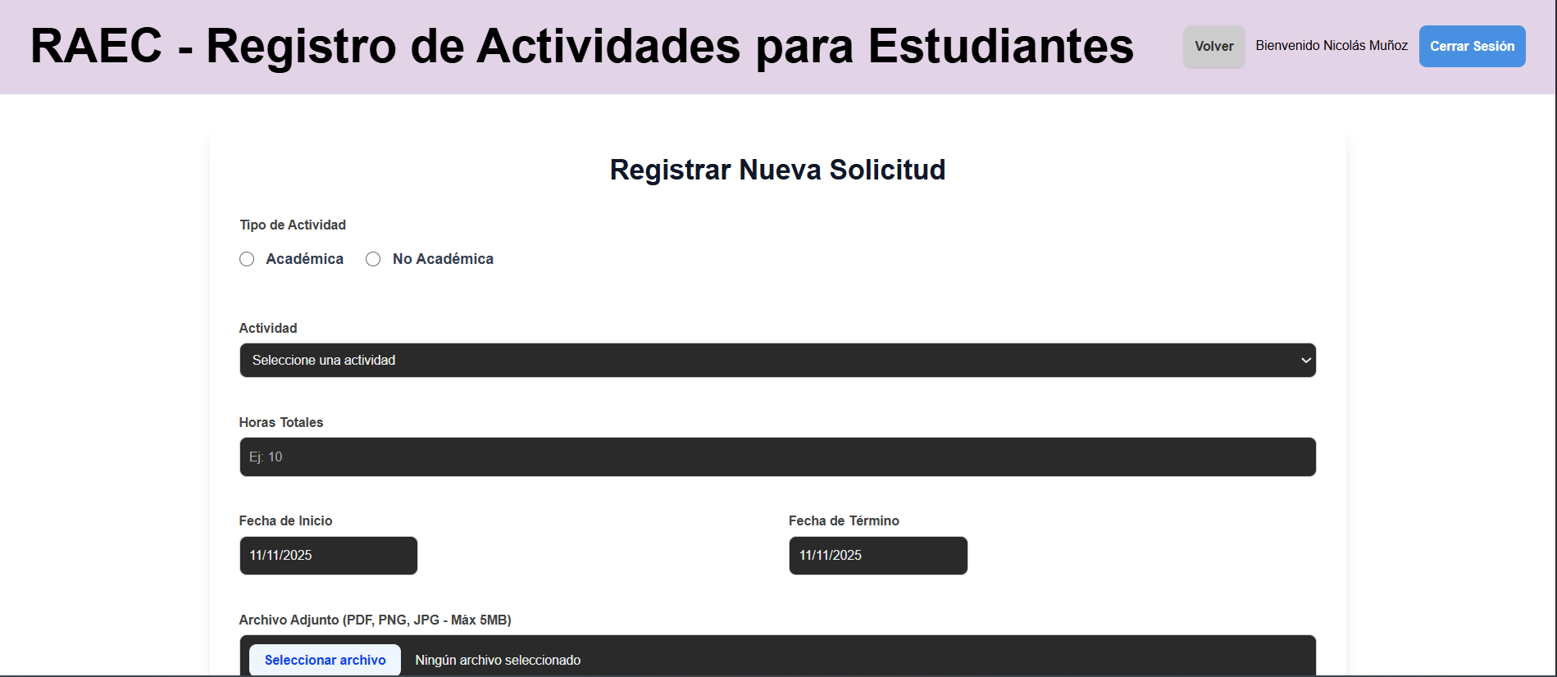
Navegacion a pagina de generacion de reportes | Sistema RAEC Dashboard Version del sistema: "commit e60c4cc40045b60fbe316d2e40a8ed73a13df484 | Correo: nicolas.munoz@mail.com Contraseña: alumno123 | Uso del .sql de https://github.com/yiyoZX/RAEC/tree/main/Dbase, Usuario existente dentro de la base de datos | 1- Ir a "http://raec.inf.uach.cl" 2- Logearse con los datos de datos de prueba 3- Darle click a Reportes | Muestra pagina de reportes | Francisco Morales | N/A | PASS | 2025-11-11 | 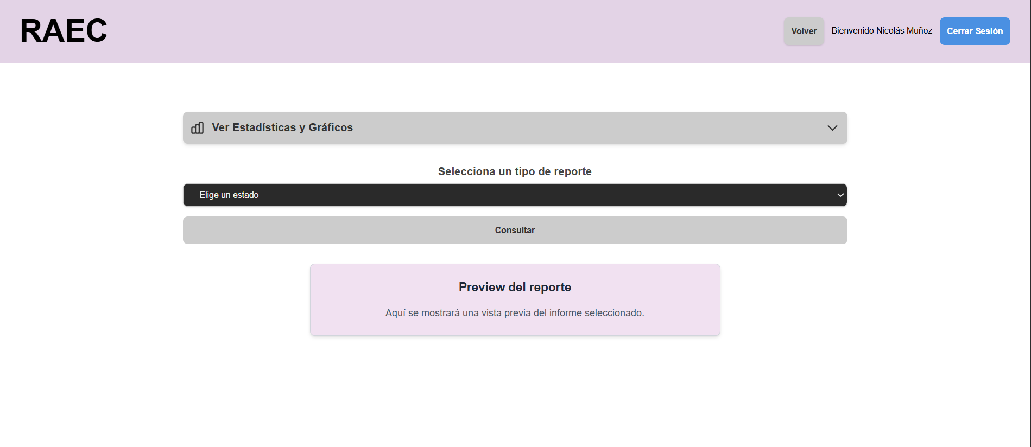

H5
HU-05: Como admin, decano, profesor o director de escuela quiero poder crear reportes sobre los registros de las actividades extracurriculares totales del semestre para adquirir información sobre las actividades realizadas por los estudiantes y de las asignaturas/actividades que toman/hacen. Criterio de aceptación: El sistema debe permitir a los directores acceder a los registros. El sistema debe tener un filtro para revisar registros por semestre o años. La interfaz debe dar las opciones de reportes que se pueden hacer Cada uno de los usuarios debe tener un reporte personalizado.
Casos de prueba | Software bajo prueba | Datos de prueba | Setup | Pasos de la prueba | Resultado esperado | Oracle | Teardown | Resultado | Fecha | Evidencias
Generar informe por alumno | Sistema RAEC Menu Reportes Version del sistema: "commit e60c4cc40045b60fbe316d2e40a8ed73a13df484 | Correo: carlos.perez@instituto1.cl Contraseña: clave123 | Uso del .sql de https://github.com/yiyoZX/RAEC/tree/main/Dbase, Usuario existente dentro de la base de datos | 1- Ir a "http://raec.inf.uach.cl" 2- Logearse con correo y contraseña de datos de prueba 3- Darle click a Reportes 4. Seleccionar reporte por alumno 5. Ingresar rut 21111111-1 6. Dar click a generar reporte | Se muestra una preview con una lista de los registros de ese alumno, permitiendo ademas descargarlo como un csv | Francisco Morales | N/A | PASS | 2025-05-11 | 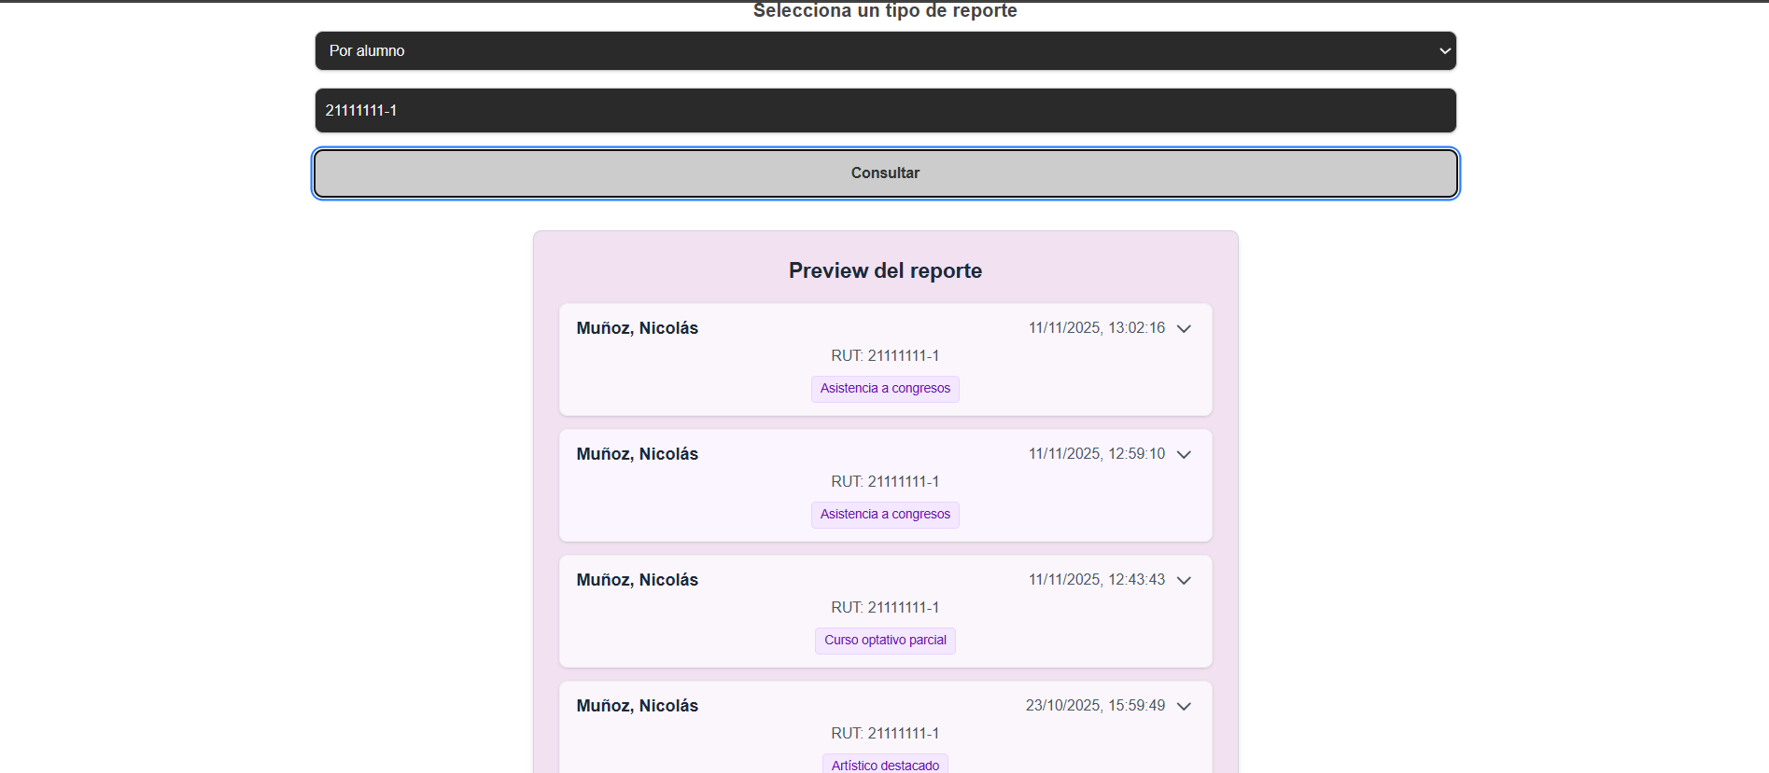
Generar informe por actividad | Sistema RAEC Menu Reportes Version del sistema: "commit e60c4cc40045b60fbe316d2e40a8ed73a13df484 | Correo: carlos.perez@instituto1.cl Contraseña: clave123 | Uso del .sql de https://github.com/yiyoZX/RAEC/tree/main/Dbase, Usuario existente dentro de la base de datos | 1- Ir a "http://raec.inf.uach.cl" 2- Logearse con correo y contraseña de datos de prueba 3- Darle click a Reportes 4. Seleccionar reporte por actividad 5. Seleccionar actividad academica 6. Seleccionar curso optativo completo 7. Dar click a generar reporte | Se muestra una preview con una lista de los registros con esa actividad, permitiendo ademas descargarlo como un csv | Francisco Morales | N/A | PASS | 2025-05-11 | 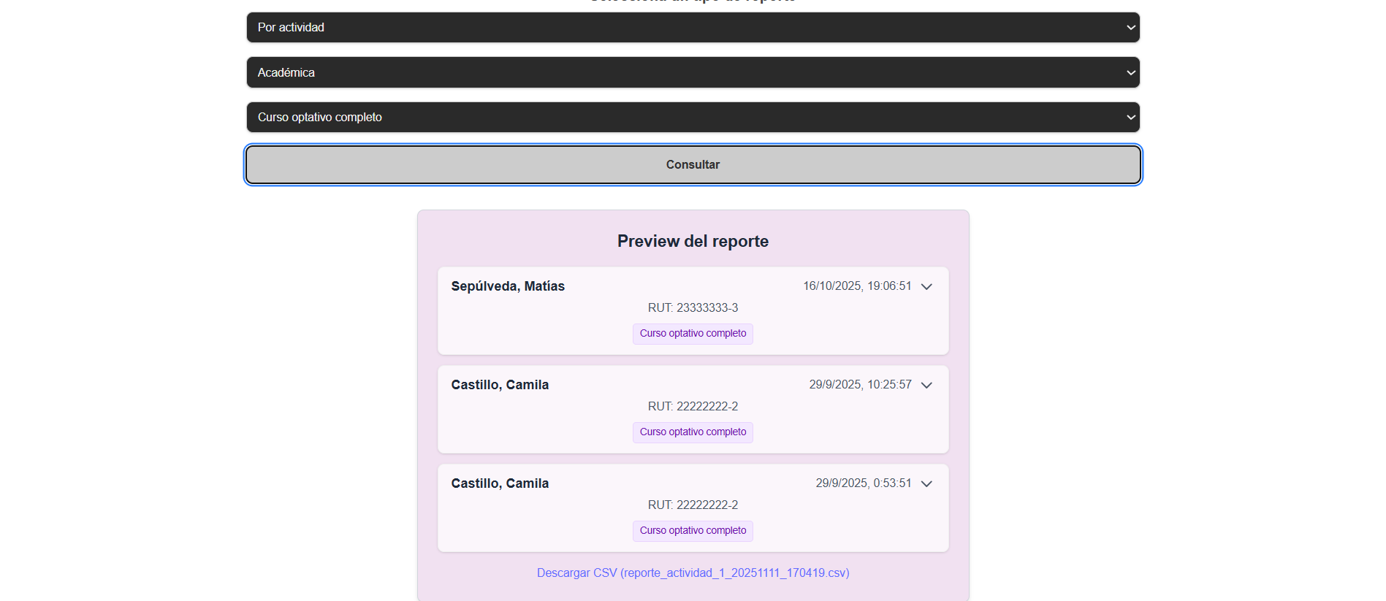
Generar informe sin datos registrados | Sistema RAEC Menu Reportes Version del sistema: "commit e60c4cc40045b60fbe316d2e40a8ed73a13df484 | Correo: carlos.perez@instituto1.cl Contraseña: clave123 | Uso del .sql de https://github.com/yiyoZX/RAEC/tree/main/Dbase, Usuario existente dentro de la base de datos | 1- Ir a "http://raec.inf.uach.cl" 2- Logearse con correo y contraseña de datos de prueba 3- Darle click a Reportes 4. Seleccionar reporte por actividad 5. Seleccionar actividad no academica 6. Seleccionar compromiso ambiental 7. Dar click a generar reporte | Se muestra un mensaje en la preview diciendo que no hay registros disponibles | Francisco Morales | N/A | PASS | 2025-05-11 | 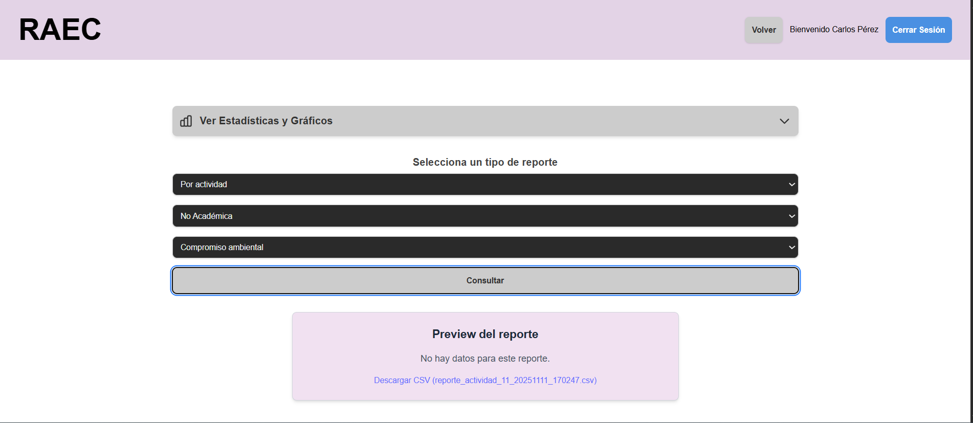

H6
HU-06: Como admin, decano, director, profesor, alumno quiero recibir una notificación cada vez que llene un formulario de actividad extracurricular para mantener constancias de estas. Criterios de aceptación: -El sistema debe enviar una notificación de manera automática inmediatamente después de hecha la solicitud. -El sistema debe ser capaz de enviar la notificación por correo institucional una vez hecha la solicitud.
Casos de prueba | Software bajo prueba | Datos de prueba | Setup | Pasos de la prueba | Resultado esperado | Oracle | Teardown | Resultado | Fecha | Evidencia
Mail se envia correctamente | Sistema RAEC Servicio Mail Version del sistema: "commit e60c4cc40045b60fbe316d2e40a8ed73a13df484 | LOGIN: coreo: carlos.perez@instituto1.cl contraseña: clave123 FORMULARIO: Rut alumno: 21111111-1 Tipo de actividad: Academica Actividad: Asistencia a congresos Horas totales: 4 Fecha inicio: 3/10/25 Fecha fin: 3/10/25 CORREO: correo: teamraec282@gmail.com contraseña: TallerRaecG1 | Uso del .sql de https://github.com/yiyoZX/RAEC/tree/main/Dbase, Usuario existente dentro de la base de datos Pagina de correo para confirmar correos enviados | 1- Ir a "http://raec.inf.uach.cl" 2- Logearse con el correo y contraseña de los datos de prueba 3- Dar click en "Registrar" 4- Llenar el formulario con la informacion en datos de prueba 5- Dar click en "Enviar Registro". 6- Ir a "URL Mail" 7- Revisar si llegaron los correos de confirmacion. | Llegan solamente dos correos, la copia enviada al profesor y la enviada al alumno (avisando que los correos no existen) | Francisco Morales | 1. Conectarse a la BD 2. Hacer un DELETE al registro segun su id | PASS | 2025-04-11 | 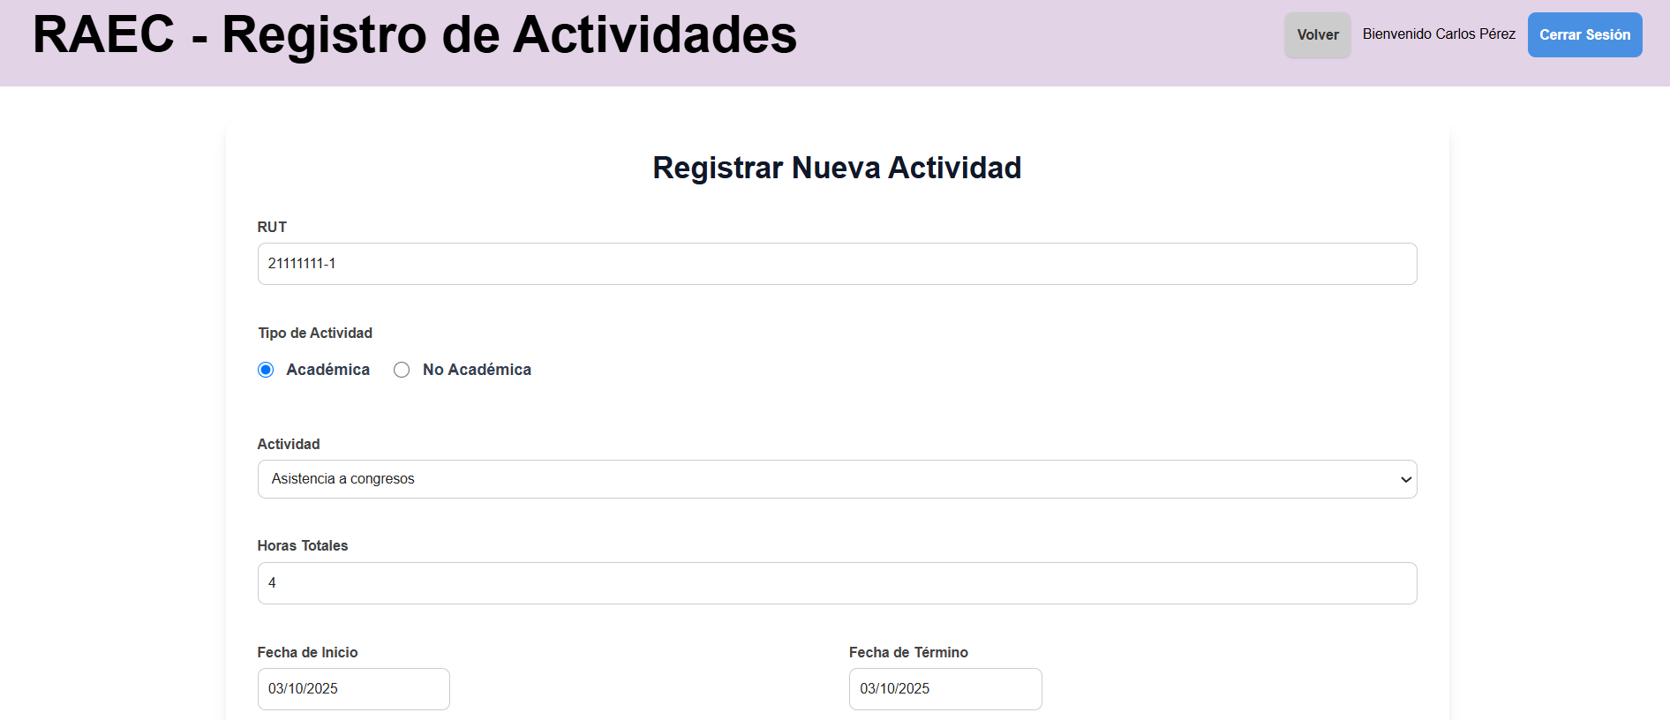 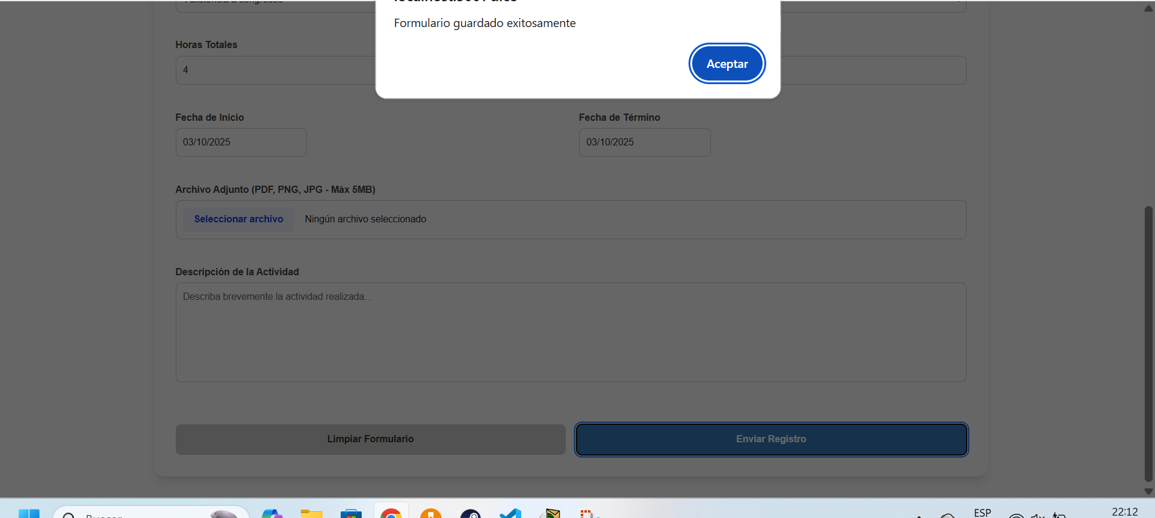
Mail no se envia con registro invalido | Sistema RAEC Servicio Mail Version del sistema: "commit e60c4cc40045b60fbe316d2e40a8ed73a13df484 | LOGIN: carlos.perez@instituto1.cl contraseña: clave123 FORMULARIO: Rut alumno: 21111911-1 Tipo de actividad: No Academica Actividad: Deportivo destacado Horas totales: 220 Fecha inicio: 3/03/24 Fecha fin: 3/12/24 CORREO: correo: teamraec282@gmail.com contraseña: TallerRaecG1 | Uso del .sql de https://github.com/yiyoZX/RAEC/tree/main/Dbase, Usuario existente dentro de la base de datos Pagina de correo para confirmar correos enviados | 1- Ir a "http://raec.inf.uach.cl" 2- Logearse con el correo y contraseña de los datos de prueba 3- Dar click en "Registrar" 4- Llenar el formulario con la informacion en datos de prueba 5- Dar click en "Enviar Registro". 6- Ir a "URL Mail" 7- Revisar si llegaron los correos de confirmacion. | No se envia ningun correo | Francisco Morales | N/A | PASS | 2025-04-11 | 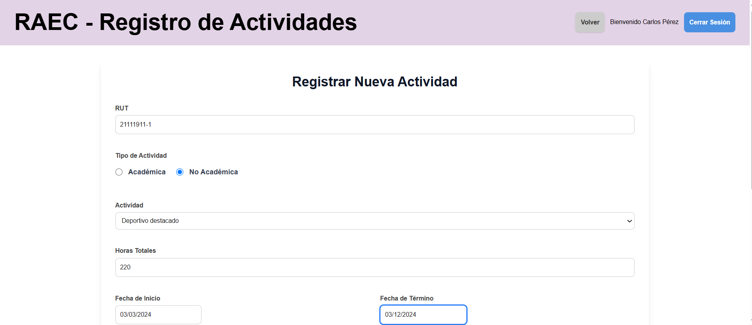  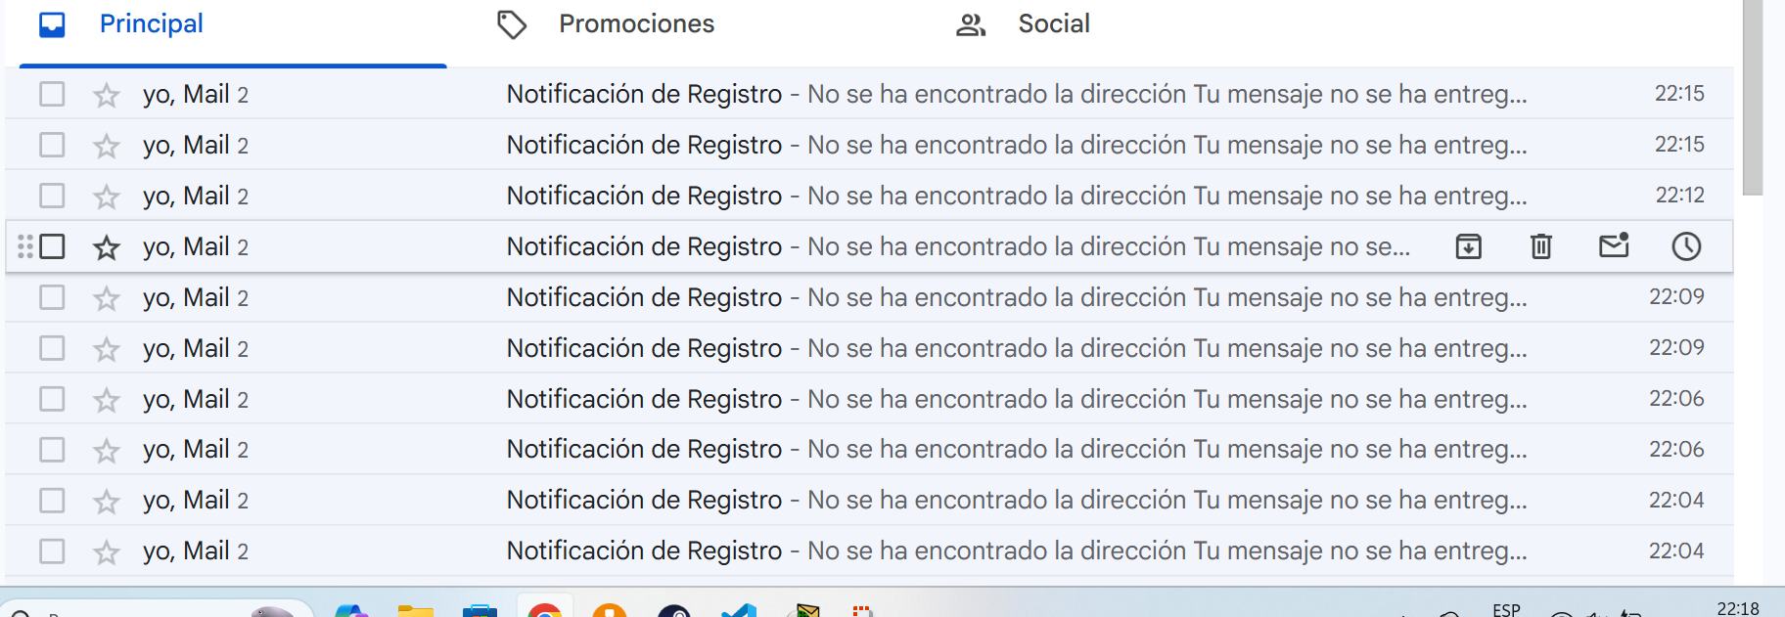
Se envia solo un mail al dar varios clicks rapidamente | Sistema RAEC Servicio Mail Version del sistema: "commit e60c4cc40045b60fbe316d2e40a8ed73a13df484 | LOGIN: coreo: carlos.perez@instituto1.cl contraseña: clave123 FORMULARIO: Rut alumno: 22222222-2 Tipo de actividad: No Academica Actividad: Inclusion Horas totales: 2 Fecha inicio: 13/08/25 Fecha fin: 13/08/25 CORREO: correo: teamraec282@gmail.com contraseña: TallerRaecG1 | Uso del .sql de https://github.com/yiyoZX/RAEC/tree/main/Dbase, Usuario existente dentro de la base de datos Pagina de correo para confirmar correos enviados | 1- Ir a "http://raec.inf.uach.cl" 2- Logearse con el correo y contraseña de los datos de prueba 3- Dar click en "Registrar" 4- Llenar el formulario con la informacion en datos de prueba 5- Dar click en "Enviar Registro" rapidamente de forma consecutiva. 6- Ir a "URL Mail" 7- Revisar si llegaron los correos de confirmacion y cuantos llegaron. | Llegan solamente dos correos, la copia enviada al profesor y la enviada al alumno (avisando que los correos no existen) | Francisco Morales | 1. Conectarse a la BD 2. Hacer un DELETE al registro segun su id | PASS | 2025-04-11 | 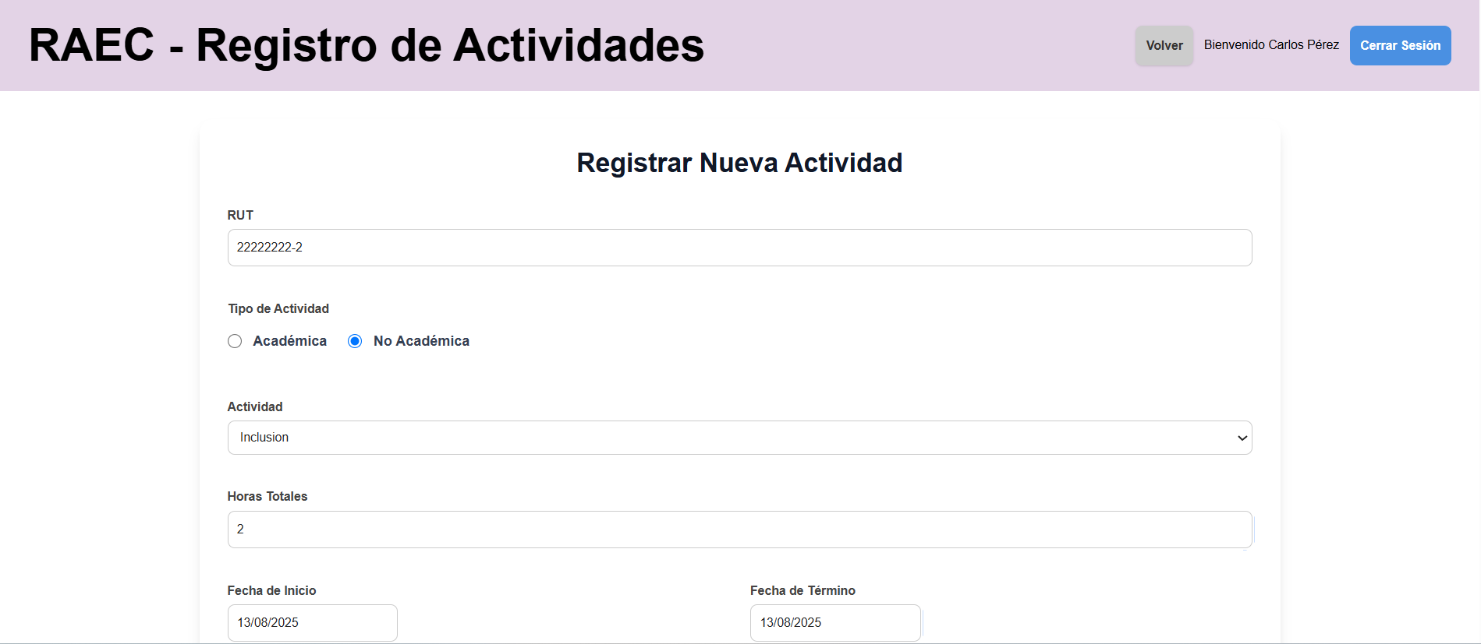 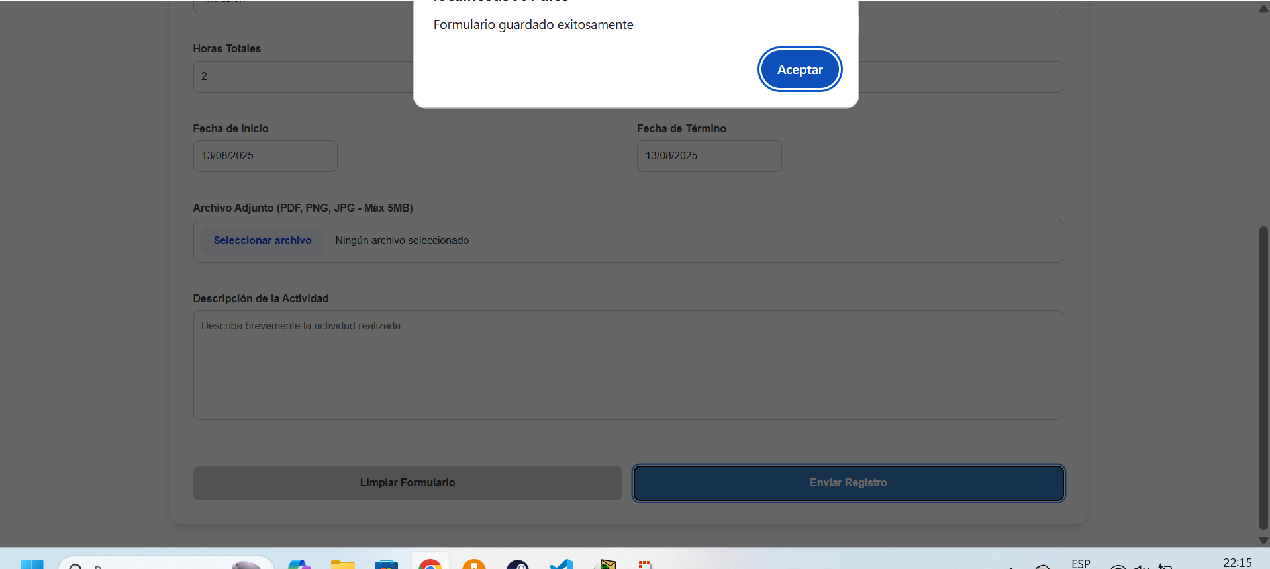

H7
HU-07: Como director o admin quiero recibir las solicitudes de postulación a actividades enviadas por los alumnos, para poder aceptarlas o rechazarlas y así asegurar que solo se validan los registros correspondientes. Criterio de aceptación: -El sistema muestra la información enviada por cada estudiante (archivos, formularios, observaciones). -El sistema debe mostrar un estado global del estudiante respecto a los requisitos formales (ejemplo: Pendiente, Cumple, No cumple). -La interfaz debe permitir al profesor o director visualizar todas las postulaciones de alumnos pendientes. -El sistema debe notificar cuando se recibe una solicitud nueva de un estudiante. -Establecer página exclusiva para solicitudes entrantes. -El sistema debe permitir que el director/profesor visualice todas las solicitudes de certificación recibidas. -Cada solicitud debe mostrar la información del estudiante y los requerimientos asociados para certificarse.
Casos de prueba | Software bajo prueba | Datos de prueba | Setup | Pasos de la prueba | Resultado esperado | Oracle | Teardown | Resultado | Fecha | Evidencia
Alumno sube solicitud de registro y director es capaz de verla | Sistema RAEC Menu Solicitudes Version del sistema: "commit e60c4cc40045b60fbe316d2e40a8ed73a13df484 | Correo: carlos.perez@instituto1.cl Contraseña: clave123 | Uso del .sql de https://github.com/yiyoZX/RAEC/tree/main/Dbase, Usuario existente dentro de la base de datos | 1- Completar caso de uso " Visualizar registro pendiente" en H8 2- Ir a "http://raec.inf.uach.cl" 3- Logearse con correo y contraseña de datos de prueba 4- Darle click a Solicitudes 5- Revisar si la solicitud creada en el paso 1 es visible | La solicitud es correctamente visible en la lista | Francisco Morales | Ver Teardown en caso de uso "visualizar registro pendiente" en H8 | FAIL No muestra rut de estudiante, sale un comentario de codigo, problema con la fecha | 2025-10-11 | 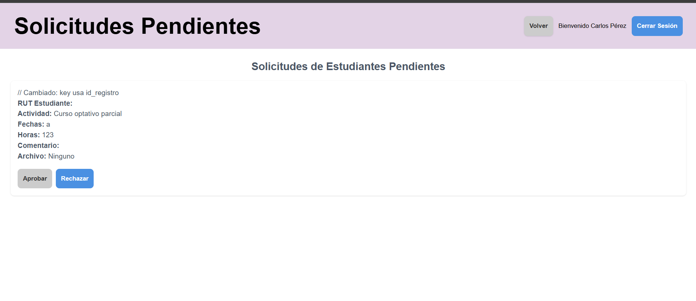
Aceptar solicitud entrante | Sistema RAEC Menu Solicitudes Version del sistema: "commit e60c4cc40045b60fbe316d2e40a8ed73a13df484 | Correo: carlos.perez@instituto1.cl Contraseña: clave123 | Uso del .sql de https://github.com/yiyoZX/RAEC/tree/main/Dbase, Usuario existente dentro de la base de datos | 1- Completar caso de uso " Visualizar registro pendiente" en H8 2- Ir a "http://raec.inf.uach.cl" 3- Logearse con correo y contraseña de datos de prueba 4- Darle click a Solicitudes 5- Darle click a aceptar | Sale mensaje de que la solicitud fue actualizada | Francisco Morales | Ver Teardown en caso de uso "visualizar registro pendiente" en H8 | PASS | 2025-10-11 | 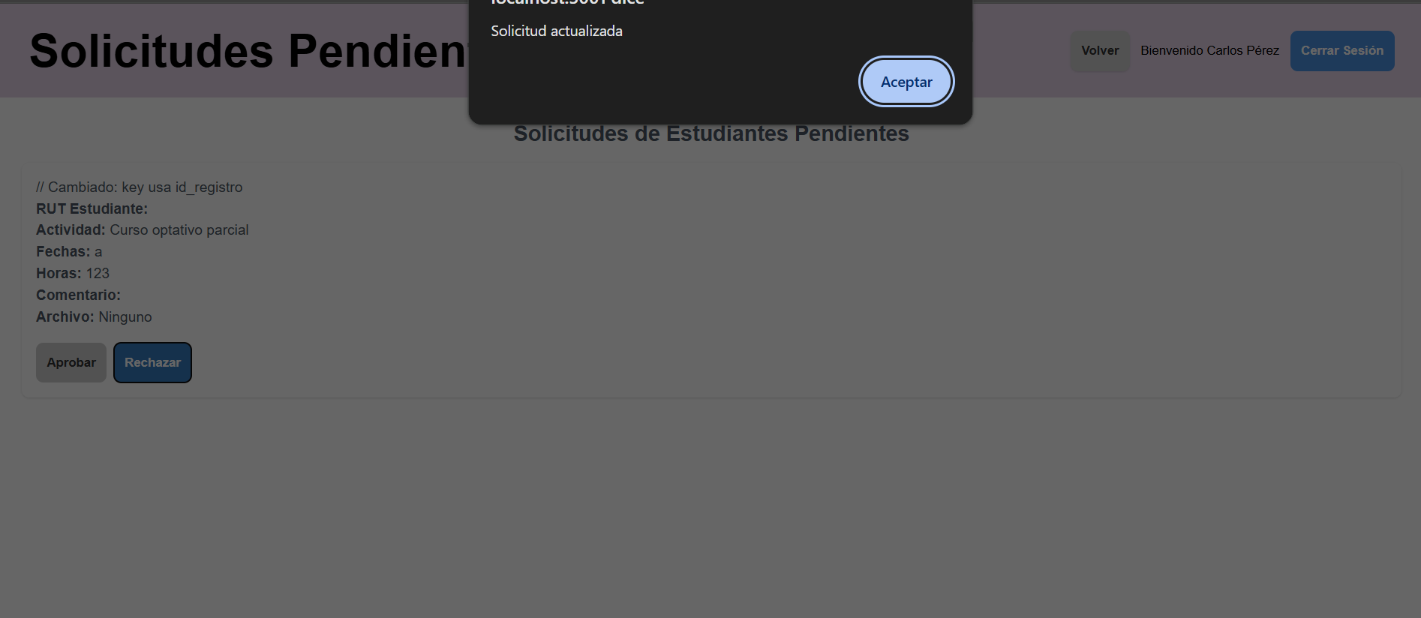
Rechazar solicitud entrante | Sistema RAEC Menu Solicitudes Version del sistema: "commit e60c4cc40045b60fbe316d2e40a8ed73a13df484 | Correo: carlos.perez@instituto1.cl Contraseña: clave123 | Uso del .sql de https://github.com/yiyoZX/RAEC/tree/main/Dbase, Usuario existente dentro de la base de datos | 1- Ir a "http://raec.inf.uach.cl" 2- Logearse con correo y contraseña de datos de prueba 3- Darle click a Solicitudes 4- Darle a rechazar | Sale mensaje de que la solicitud fue actualizada | Francisco Morales | Ver Teardown en caso de uso "visualizar registro pendiente" en H8 | PASS | 2025-10-11

H8
HU-08: Como alumno quiero poder ver todas mis postulaciones y actividades extracurriculares registradas en la página para poder llevar la constancia de estas. Criterio de aceptación: -En el apartado de reportes del alumno se muestran los registros y postulaciones hechas por éste. -Los registros y postulaciones tienen tags para mostrar las características de cada uno.
Casos de prueba | Software bajo prueba | Datos de prueba | Setup | Pasos de la prueba | Resultado esperado | Oracle | Teardown | Resultado | Fecha | Evidencias
Visualizar registros aprobados | Sistema RAEC Menu Reportes Estudiante Version del sistema: "commit e60c4cc40045b60fbe316d2e40a8ed73a13df484 | Correo: nicolas.munos@mail.com contraseña: alumno123 | Uso del .sql de https://github.com/yiyoZX/RAEC/tree/main/Dbase, Usuario existente dentro de la base de datos con 2 registros aprobados | 1- Ir a "http://raec.inf.uach.cl" 2- Darle click a Ingresar como estudiante 3- Logearse con el correo y contraseña de los datos de prueba 4- Dar click en "Reportes" 5- Seleccionar aprobadas | Se muestran 2 reportes aprobados en una lista debajo, y la posibilidad de descargarlo como .csv | Francisco Morales | N/A | PASS | 2025-07-11 | 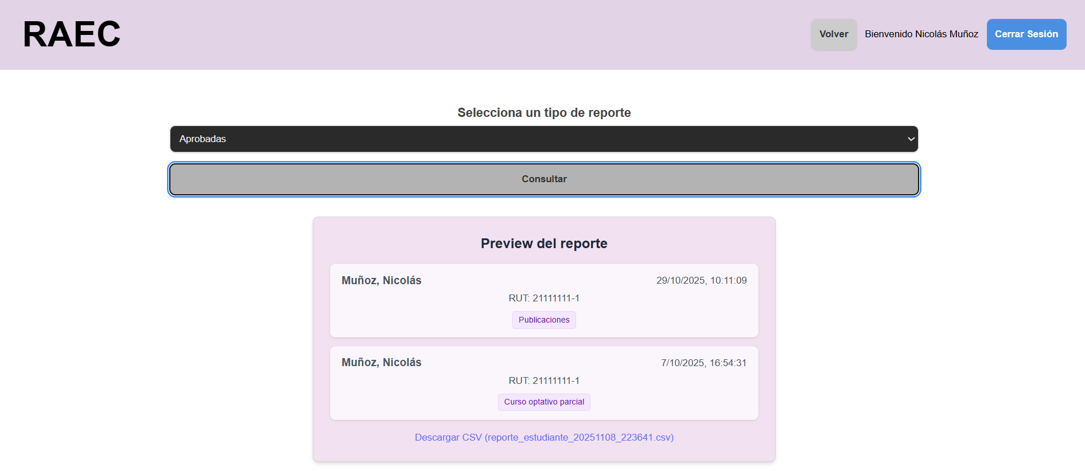
Visualizar registros rechazados | Sistema RAEC Menu Reportes Estudiante Version del sistema: "commit e60c4cc40045b60fbe316d2e40a8ed73a13df484 | Correo: nicolas.munos@mail.com contraseña: alumno123 | Uso del .sql de https://github.com/yiyoZX/RAEC/tree/main/Dbase, Usuario existente dentro de la base de datos con 2 registros rechazados | 1- Ir a "http://raec.inf.uach.cl" 2- Darle click a Ingresar como estudiante 3- Logearse con el correo y contraseña de los datos de prueba 4- Dar click en "Reportes" 5- Seleccionar rechazados | Se muestran 2 reportes rechazados en una lista debajo, y la posibilidad de descargarlo como .csv | Francisco Morales | N/A | PASS | 2025-07-11 | 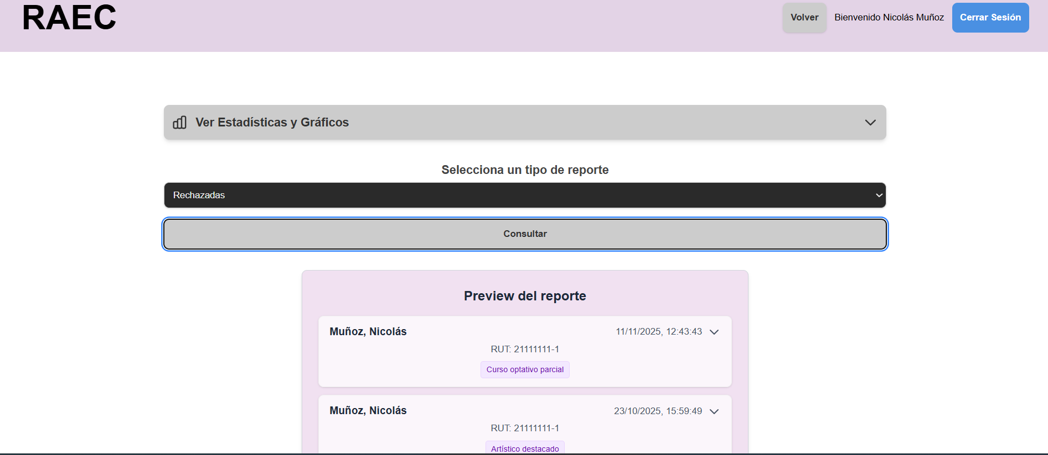
Visualizar registros pendientes | Sistema RAEC Menu Reportes Estudiante Version del sistema: "commit e60c4cc40045b60fbe316d2e40a8ed73a13df484 | Correo: nicolas.munos@mail.com contraseña: alumno123 | Uso del .sql de https://github.com/yiyoZX/RAEC/tree/main/Dbase, Usuario existente dentro de la base de datos con 1 registro pendiente | 1- Completar caso de uso en H13 1- Ir a "http://raec.inf.uach.cl" 2- Darle click a Ingresar como estudiante 3- Logearse con el correo y contraseña de los datos de prueba 4- Dar click en "Reportes" 5- Seleccionar pendientes | Se muestran 1 reporte pendiente en una lista debajo, y la posibilidad de descargarlo como .csv | Francisco Morales | Ver Teardown en H13 | PASS | 2025-07-11 | 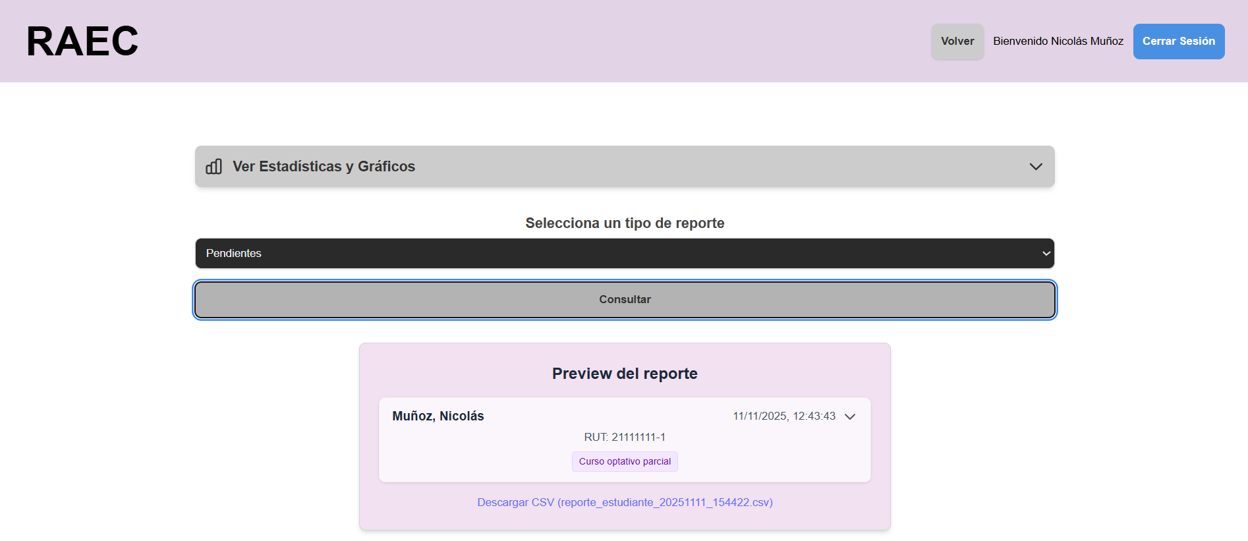

H9
HU-09: Como director o admin quiero que me llegue una notificación por correo cuando me llegue una postulación de actividad extracurricular, para tener constancia de la nueva solicitud. Criterio de aceptación: Enlazar correo institucional para mensajes automáticos a los receptores Poder decidir si se envía un correo ó no Al completar y enviar la respuesta, el sistema debe mostrar una notificación inmediata sobre el resultado del registro. La notificación debe ser visible y clara, ya sea mediante un mensaje en pantalla, modal o alerta.
Casos de prueba | Software bajo prueba | Datos de prueba | Setup | Pasos de la prueba | Resultado esperado | Oracle | Teardown | Resultado | Fecha | Evidencia
Mail se envia correctamente | Sistema RAEC Servicio Mail Version del sistema: "commit 7fc0b72dc6027347beea4fcc1a222db32b187b45" | correo: teamraec282@gmail.com contraseña: TallerRaecG1 | Uso del .sql de https://github.com/yiyoZX/RAEC/tree/main/Dbase, Usuario existente dentro de la base de datos Pagina de correo para confirmar correos enviados | 1- Ir a "http://raec.inf.uach.cl" 2- Realizar caso de prueba de H13 3- Ir al correo ingresando los datos de datos de prueba 4- Revisar si llegaron los correos de confirmacion. | LLega el correo correctamente al director y la copia de confirmacion al alumno | Francisco Morales | 1- Ingresar al correo con los datos de prueba 2- Borrar el correo recibido 3- Realizar teardown de H13 | PASS | 2025-10-12 | 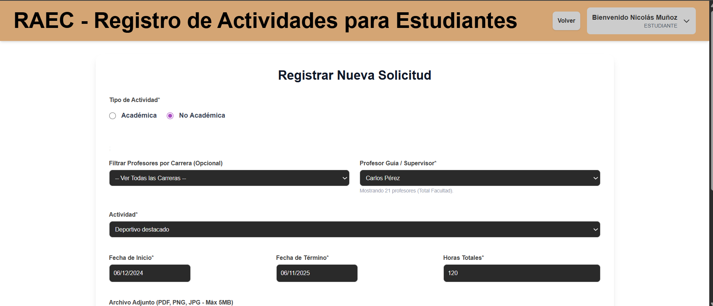 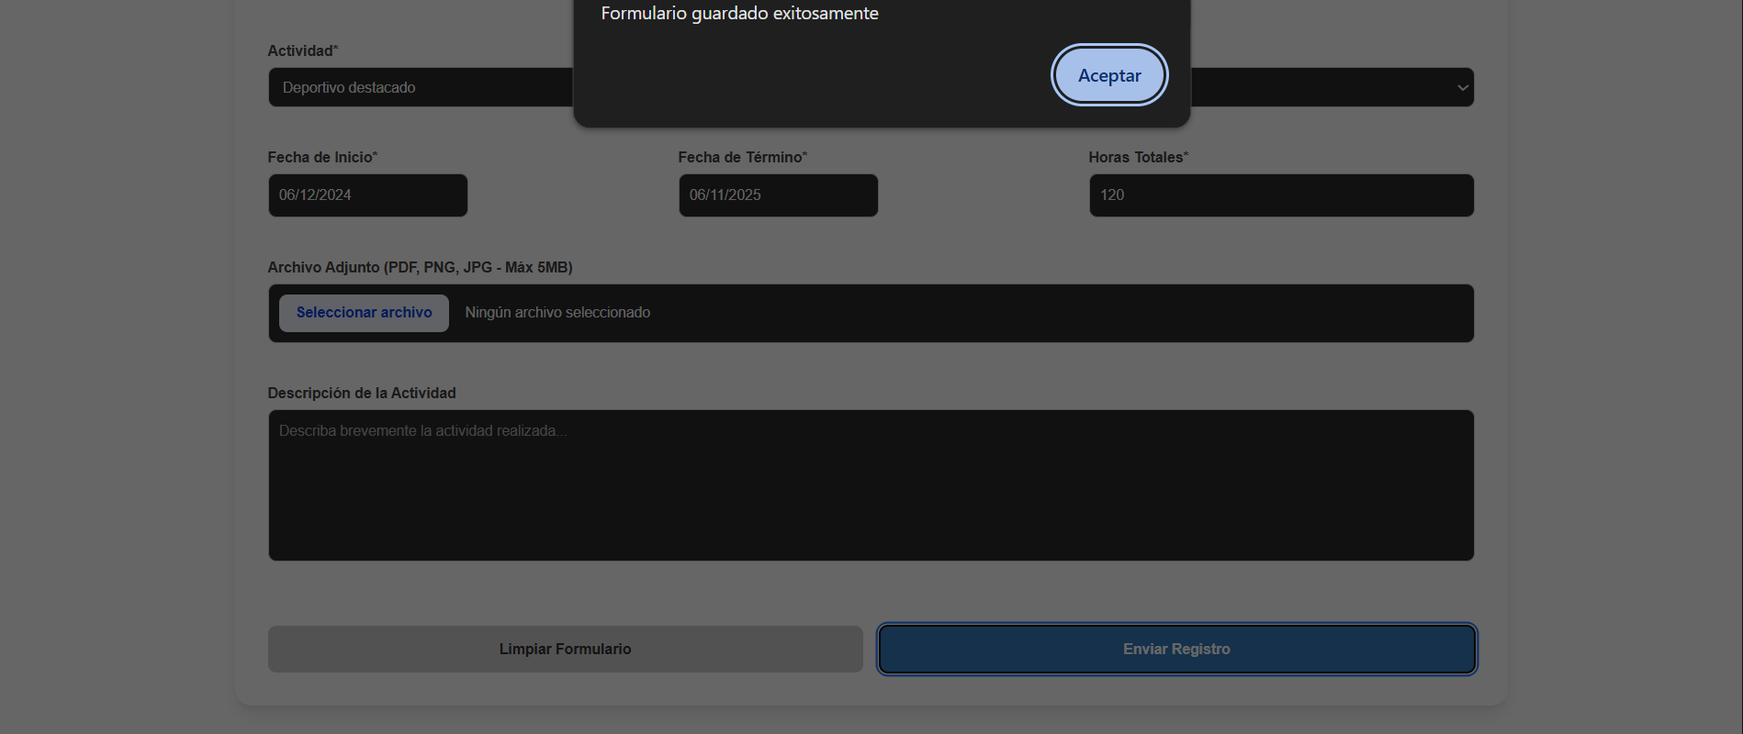
Se envia solo un mail al dar varios clicks rapidamente | Sistema RAEC Servicio Mail Version del sistema: "commit 7fc0b72dc6027347beea4fcc1a222db32b187b45" | correo: teamraec282@gmail.com contraseña: TallerRaecG1 | Uso del .sql de https://github.com/yiyoZX/RAEC/tree/main/Dbase, Usuario existente dentro de la base de datos Pagina de correo para confirmar correos enviados | 1- Ir a "http://raec.inf.uach.cl" 2- Realizar caso de prueba de H13 3- Al llegar al paso 11 en el caso de prueba en H13 darle click repetidamente en vez de solo una vez 4- Ir al correo ingresando los datos de datos de prueba 5- Revisar si llego solo un correo de confirmacion. | LLega el correo correctamente al director y la copia de confirmacion al alumno | Francisco Morales | 1- Ingresar al correo con los datos de prueba 2- Borrar el correo recibido 3- Realizar teardown de H13 | PASS | 2025-10-12

H10
HU-10: Como director o admin quiero poder filtrar y ordenar las postulaciones de actividad extracurricular para buscar con mayor facilidad solicitudes y/o registros específicos. Criterios de aceptación: El sistema debe permitir filtrar las postulaciones por distintos criterios, por ejemplo: -Fecha de postulación. -Identificación del estudiante. -Carrera/programa/postulación específica (si aplica). El sistema debe permitir ordenar las postulaciones por criterios como: -Fecha de ingreso (ascendente/descendente). El sistema debe mostrar los resultados de los filtros y ordenamientos de forma inmediata y sin errores. El usuario debe poder combinar filtros y ordenamientos en la misma vista. El sistema debe mantener la coherencia visual al aplicar filtros u ordenamientos (sin duplicados ni pérdida de información).
Casos de prueba | Software bajo prueba | Datos de prueba | Setup | Pasos de la prueba | Resultado esperado | Oracle | Teardown | Resultado | Fecha | Evidencias
No se aplican filtros a los reportes | Sistema RAEC Menu Reportes Version del sistema: "commit 7fc0b72dc6027347beea4fcc1a222db32b187b45" | Correo: carlos.perez@instituto1.cl Contraseña: clave123 | Uso del .sql de https://github.com/yiyoZX/RAEC/tree/main/Dbase, Usuario existente dentro de la base de datos | 1- Ir a "http://raec.inf.uach.cl" 2- Logearse con correo y contraseña de datos de prueba 3- Darle click a Reportes 4. Dar click a consultar | Se muestra una preview con una lista de 6 registros, permitiendo ademas descargarlo como un csv | Francisco Morales | N/A | PASS | 2025-11-12 | 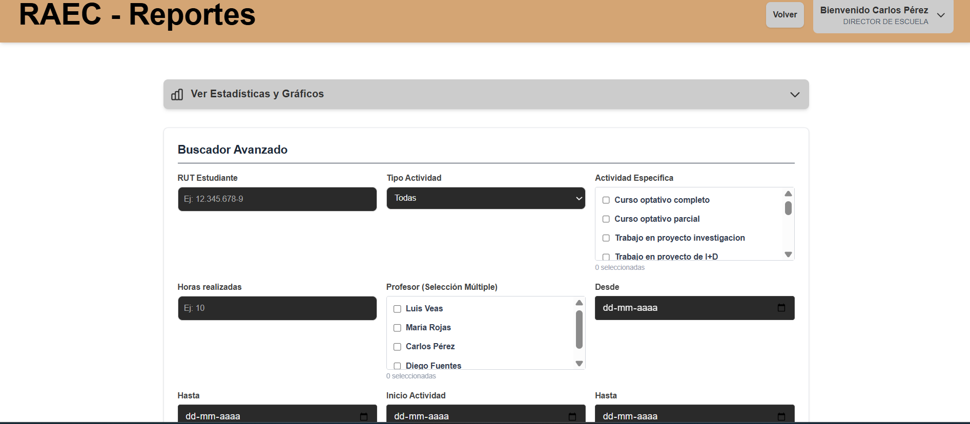 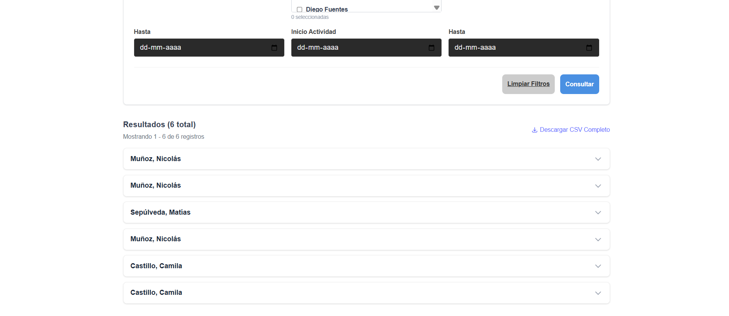
Se aplica un tipo de filtro a los reportes | Sistema RAEC Menu Reportes Version del sistema: "commit 7fc0b72dc6027347beea4fcc1a222db32b187b45" | Correo: carlos.perez@instituto1.cl Contraseña: clave123 | Uso del .sql de https://github.com/yiyoZX/RAEC/tree/main/Dbase, Usuario existente dentro de la base de datos | 1- Ir a "http://raec.inf.uach.cl" 2- Logearse con correo y contraseña de datos de prueba 3- Darle click a Reportes 4. Seleccionar filtro curso optativo completo 5. Dar click a consultar | Se muestra una preview con una lista de 3 registros, permitiendo ademas descargarlo como un csv | Francisco Morales | N/A | PASS | 2025-11-12 | 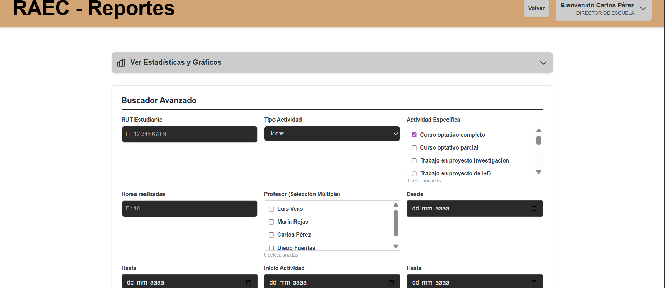 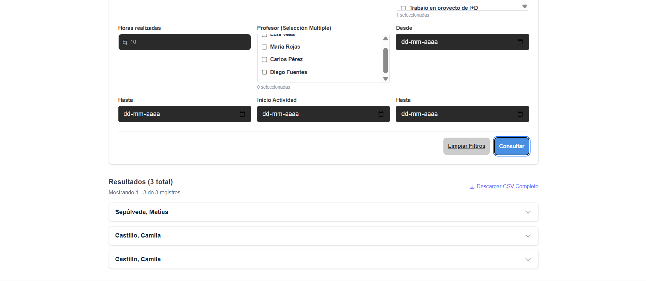
Se aplican multiples filtros a los reportes | Sistema RAEC Menu Reportes Version del sistema: "commit 7fc0b72dc6027347beea4fcc1a222db32b187b45" | Correo: carlos.perez@instituto1.cl Contraseña: clave123 | Uso del .sql de https://github.com/yiyoZX/RAEC/tree/main/Dbase, Usuario existente dentro de la base de datos | 1- Ir a "http://raec.inf.uach.cl" 2- Logearse con correo y contraseña de datos de prueba 3- Darle click a Reportes 4. Seleccionar deportivo destacado 5. Seleccionar filtro artista destacado 6. Seleccionar filtro Luis Veas 7. Dar click a consultar | Se muestra una preview con una lista de 2 registros, permitiendo ademas descargarlo como un csv | Francisco Morales | N/A | PASS | 2025-11-12 | 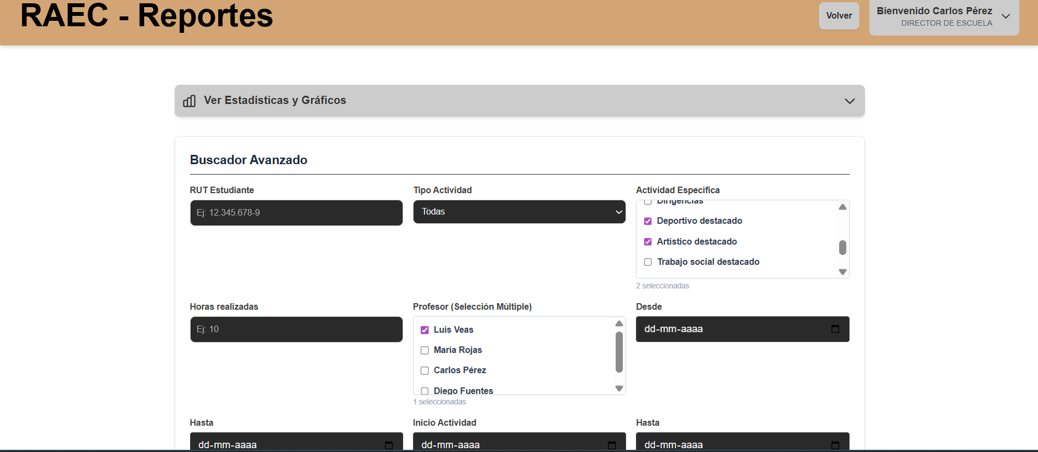 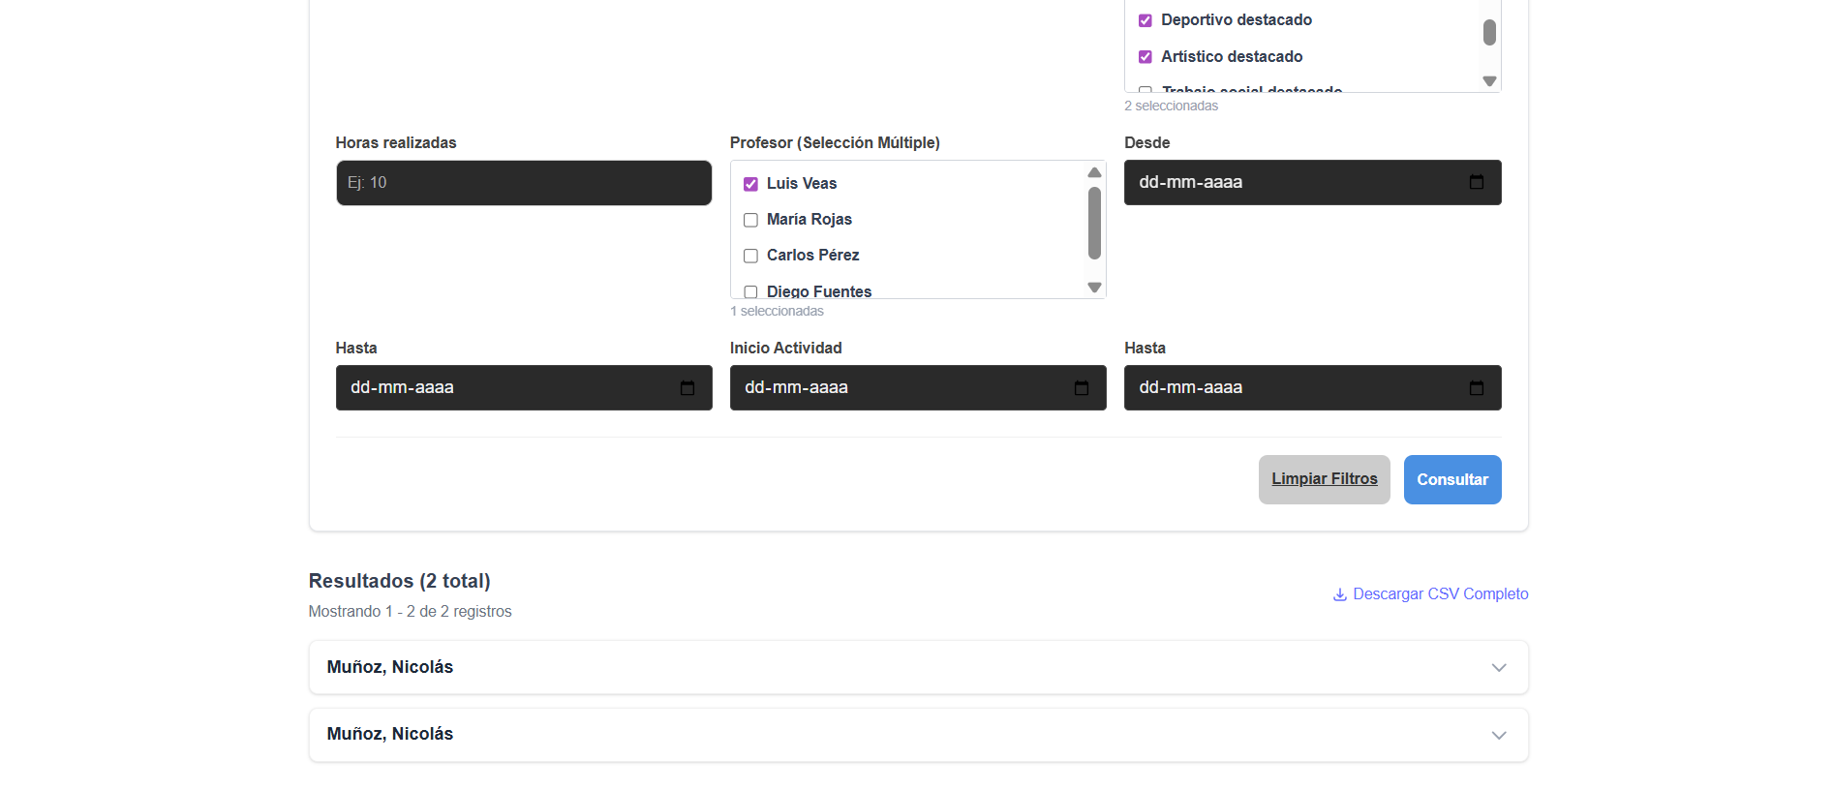

H11
HU-11: Como administrador quiero poder hacer una carga masiva de datos, para poder actualizar de mejor manera el sistema. Criterio de aceptación: 1. Disponibilidad de la función Debe existir una opción visible en el sistema para realizar carga masiva de datos (por ejemplo: “Importar” o “Carga masiva”). Solo los usuarios con rol Administrador pueden acceder a esta funcionalidad. 2. Formato de archivo permitido El sistema debe aceptar archivos en formato CSV, Excel (XLSX) o el formato especificado por el sistema. Debe existir una plantilla descargable que indique el formato correcto del archivo. 3. Validación del archivo El sistema valida que el archivo tenga: El formato correcto. Encabezados válidos. Campos obligatorios completos. Tipos de datos correctos (ej: números donde corresponda, fechas válidas, etc.). Si el archivo no cumple con estas condiciones, debe mostrarse un mensaje de error indicando la causa. 4. Validación de registros Cada registro debe ser validado individualmente. Si uno o más registros tienen errores, el sistema: No debe detener toda la carga. Debe cargar los registros correctos. Debe generar un reporte de errores con detalle (línea, campo, descripción del error).
Casos de prueba | Software bajo prueba | Datos de prueba | Setup | Pasos de la prueba | Resultado esperado | Oracle | Teardown | Resultado | Fecha | Evidencias
Plantilla se descarga correctamente | Sistema RAEC Menu Carga Masiva Version del sistema: "commit 7fc0b72dc6027347beea4fcc1a222db32b187b45" | LOGIN Correo: diego.fuentes@instituto1.cl Contraseña: clave123 | Uso del .sql de https://github.com/yiyoZX/RAEC/tree/main/Dbase, Usuario existente dentro de la base de datos | 1- Ir a "http://raec.inf.uach.cl" 2- Logearse con correo y contraseña de datos de prueba 3- Darle click a Carga masiva 4- Dar click a Alumnos 5- Darle click a descargar plantilla | Se descarga correctamente plantilla_alumnos.csv, el cual contiene una linea con los encabezados y 2 con ejemplos que siguen esa estructura | Francisco Morales | N/A | PASS | 2025-11-12 | 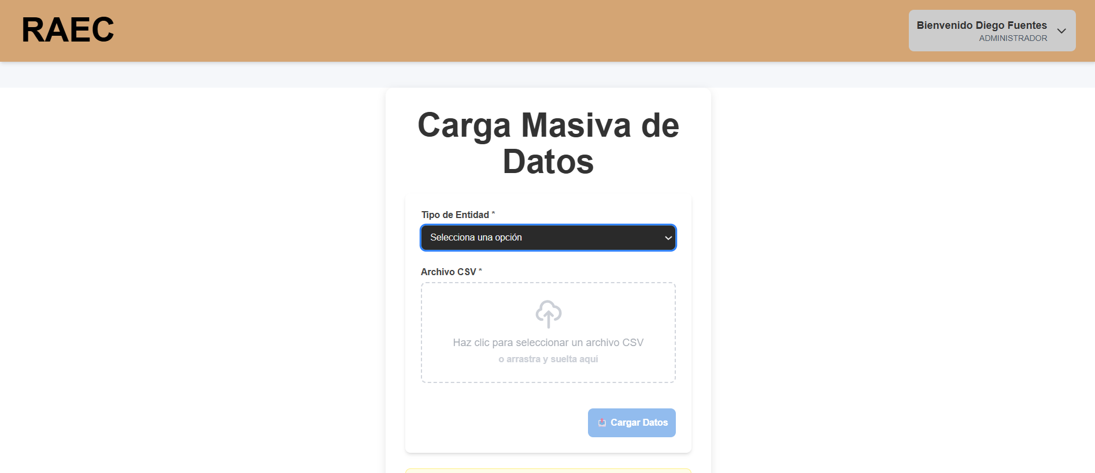 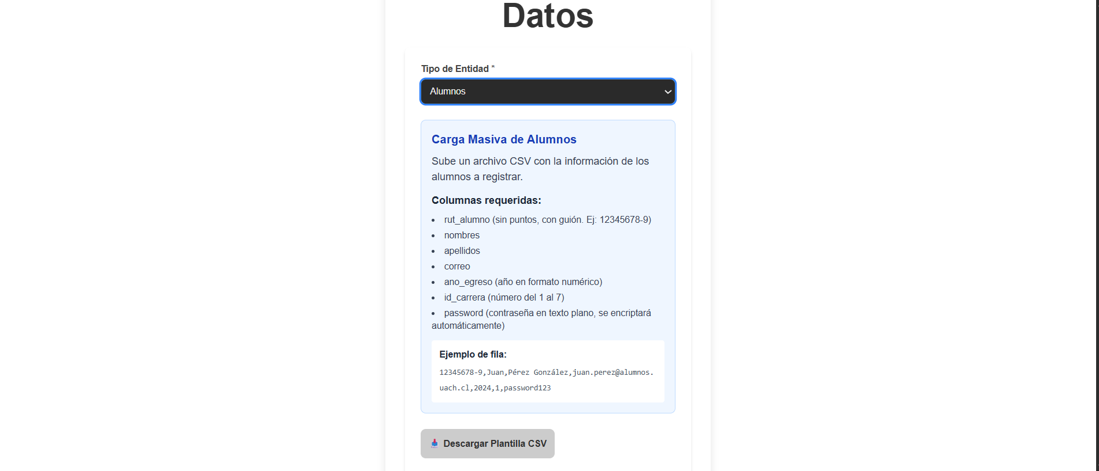 
Nuevos alumnos se agregan correctamente | Sistema RAEC Menu Carga Masiva Version del sistema: "commit 7fc0b72dc6027347beea4fcc1a222db32b187b45" | LOGIN Correo: diego.fuentes@instituto1.cl Contraseña: clave123 PLANTILLA Uso de la primera foto de la plantilla en evidencias. | Uso del .sql de https://github.com/yiyoZX/RAEC/tree/main/Dbase, Usuario existente dentro de la base de datos | 1- Ir a "http://raec.inf.uach.cl" 2- Logearse con correo y contraseña de datos de prueba 3- Darle click a Carga masiva 4- Dar click a Alumnos 5- Darle click a archivo csv 6- Subir plantilla modificada con informacion en datos de prueba 7- Darle click a cargar datos | Se muestra un mensaje de carga exitosa, 2 registros insertados | Francisco Morales | 1- Conectarse a la base de datos 2- Hacer un DELETE segun los ruts de alumnos agregados | PASS | 2025-11-12 |  
No se agregan registros con mal formato | Sistema RAEC Menu Carga Masiva Version del sistema: "commit 7fc0b72dc6027347beea4fcc1a222db32b187b45" | LOGIN Correo: diego.fuentes@instituto1.cl Contraseña: clave123 PLANTILLA Uso de la primera foto de la plantilla en evidencias. | Uso del .sql de https://github.com/yiyoZX/RAEC/tree/main/Dbase, Usuario existente dentro de la base de datos | 1- Ir a "http://raec.inf.uach.cl" 2- Logearse con correo y contraseña de datos de prueba 3- Darle click a Carga masiva 4- Dar click a Alumnos 5- Darle click a archivo csv 6- Subir plantilla modificada con informacion en datos de prueba 7- Darle click a cargar datos | Se ignora el registro con mal formato, y se agrega solo el correcto, mandando un mensaje de carga exitosa, 1 registro insertado | Francisco Morales | N/A | PASS | 2025-11-12 |  

H12
HU-12: como estudiante quiero que me llegue un correo que me diga si el registro de la actividad fue aceptado o se rechazó para tener seguridad sobre el estado de la solicitud. Criterio de aceptación: El sistema debe poseer un sistema de envió de correos automatizado. Al completar y enviar un formulario, el sistema debe mostrar una notificación inmediata sobre el resultado del registro. El sistema debe enviar inmediatamente una vez resuelta la solicitud de registro un correo automatizado al estudiante. El correo debe tener un formato estándar, de tal forma que todos los correos sean iguales cambiando únicamente el estado y nombre del estudiante.
Casos de prueba | Software bajo prueba | Datos de prueba | Setup | Pasos de la prueba | Resultado esperado | Oracle | Teardown | Resultado | Fecha | Evidencia
Mail se envia correctamente | Sistema RAEC Servicio Mail Version del sistema: "commit 7fc0b72dc6027347beea4fcc1a222db32b187b45" | correo: teamraec282@gmail.com contraseña: TallerRaecG1 | Uso del .sql de https://github.com/yiyoZX/RAEC/tree/main/Dbase, Usuario existente dentro de la base de datos Pagina de correo para confirmar correos enviados | 1- Ir a "http://raec.inf.uach.cl" 2- Realizar caso de prueba de H7, aceptar solicitud entrante 3- Ir al correo ingresando los datos de datos de prueba 4- Revisar si llegaron los correos de confirmacion. | LLega el correo correctamente al alumno | Francisco Morales | 1- Ingresar al correo con los datos de prueba 2- Borrar el correo recibido 3- Realizar teardown de H7 | PASS | 2025-12-12 |  
Se envia solo un mail al dar varios clicks rapidamente | Sistema RAEC Servicio Mail Version del sistema: "commit 7fc0b72dc6027347beea4fcc1a222db32b187b45" | correo: teamraec282@gmail.com contraseña: TallerRaecG1 | Uso del .sql de https://github.com/yiyoZX/RAEC/tree/main/Dbase, Usuario existente dentro de la base de datos Pagina de correo para confirmar correos enviados | 1- Ir a "http://raec.inf.uach.cl" 2- Realizar caso de prueba de H7, aceptar solicitud entrante 3- En el ultimo paso de la H7 dar clicks repetidamente 4- Ir al correo ingresando los datos de datos de prueba 5- Revisar si llegaron los correos de confirmacion. | LLega el correo correctamente al alumno | Francisco Morales | 1- Ingresar al correo con los datos de prueba 2- Borrar el correo recibido 3- Realizar teardown de H7 | FAIL Llegan multiples copias del correo | 2025-12-12 | 

H13
HU-13: Como Admin quiero poder gestionar el periodo de inscripción de registro por parte de los estudiantes para establecer periodos de inicio y término de estos. Criterios de aceptación: El sistema debe permitir tener opciones de configuración de periodos de inscripción de solicitudes. El sistema debe poder configurar períodos extraordinarios de inscripción de solicitudes.
Casos de prueba | Software bajo prueba | Datos de prueba | Setup | Pasos de la prueba | Resultado esperado | Oracle | Teardown | Resultado | Fecha | Evidencias
Admin abre periodo de postulacion y alumno puede realizar su solicitud | Sistema RAEC Menu Admin, Activar periodo Version del sistema: "commit e60c4cc40045b60fbe316d2e40a8ed73a13df484 | LOGIN 1: Correo: diego.fuentes@instituto1.cl Contraseña: clave123 LOGIN 2: Correo: nicolas.munoz@mail.com Contraseña: alumno123 FORMULARIO: No academico Deportista destacado 120 horas 6/12/24 6/11/25 | Uso del .sql de https://github.com/yiyoZX/RAEC/tree/main/Dbase, Usuarios existentes dentro de la base de datos | 1. Ir a "http://raec.inf.uach.cl" 2. Logearse con los datos de datos de prueba (Login 1) 3. Darle click a Activar periodo 4. Seleccionar en el rango de fechas, fecha inicio, la anterior a la actual, fecha fin, la siguiente a la actual. 5. Darle click a Guardar cambios 6. Darle click a cerrar sesion 7. Darle click a ingresar como estudiante 8. Loguearse con los datos de prueba de login 2 9. Darle click a registrar 10. LLenar el formulario con los datos de datos de prueba 11. Darle click a enviar | El Admin ve un mensaje de que el periodo se activo con exito y el alumno al hacer click en registro se le abre un formulario el cual puede rellenar correctamente | Francisco Morales | 1. Conectarse a la BD 2. Hacer un DELETE a la solicitud segun su id | PASS | 2025-12-11 |      

H14
HU-14: Como estudiante quiero que me notifiquen cuando un periodo de postulación se ha abierto para poder realizar mi inscripción en el plazo indicado. Criterios de aceptación: El sistema debe ser capaz de enviar una notificación a todos los estudiantes cuando se inicie el proceso. El sistema debe ser capaz de enviar esta notificación por correo institucional y por el sistema mismo. En caso de que el sistema genere múltiples periodos de inscripción, el sistema debe enviar una notificación distinta por cada uno de ellos. El sistema debe indicar en la notificación en qué momento inicia y termina el periodo de inscripción.
Casos de prueba | Software bajo prueba | Datos de prueba | Setup | Pasos de la prueba | Resultado esperado | Oracle | Teardown | Resultado | Fecha | Evidencia
Mail se envia correctamente | Sistema RAEC Servicio Mail Version del sistema: "commit 7fc0b72dc6027347beea4fcc1a222db32b187b45" | correo: teamraec282@gmail.com contraseña: TallerRaecG1 | Uso del .sql de https://github.com/yiyoZX/RAEC/tree/main/Dbase, Usuario existente dentro de la base de datos Pagina de correo para confirmar correos enviados | 1- Ir a "http://raec.inf.uach.cl" 2- Realizar caso de prueba de H13 3- Ir al correo ingresando los datos de datos de prueba 4- Revisar si llegaron los correos de confirmacion. | LLega el correo correctamente al alumno | Francisco Morales | 1- Ingresar al correo con los datos de prueba 2- Borrar el correo recibido 3- Realizar teardown de H13 | PASS | 2025-12-12 |  
Se envia solo un mail al dar varios clicks rapidamente | Sistema RAEC Servicio Mail Version del sistema: "commit 7fc0b72dc6027347beea4fcc1a222db32b187b45" | correo: teamraec282@gmail.com contraseña: TallerRaecG1 | Uso del .sql de https://github.com/yiyoZX/RAEC/tree/main/Dbase, Usuario existente dentro de la base de datos Pagina de correo para confirmar correos enviados | 1- Ir a "http://raec.inf.uach.cl" 2- Realizar caso de prueba de H13 3- En el paso 5 de la H13 dar clicks repetidamente 4- Ir al correo ingresando los datos de datos de prueba 5- Revisar si llegaron los correos de confirmacion. | LLega el correo correctamente al alumno | Francisco Morales | 1- Ingresar al correo con los datos de prueba 2- Borrar el correo recibido 3- Realizar teardown de H13 | FAIL Se envian varias veces el correo al dar click repetidamente | 2025-12-12 | 

H15
HU-15: Como Admin quiero poder modificar los roles de los usuarios del sistema para poder responder a los cambios que ocurran en relación a estos. Criterios de aceptación: El sistema debe ser capaz de permitir al Admin cambiar el rol de cualquier usuario. El sistema debe ser capaz de tener solo 1 director de instituto por instituto.
Casos de prueba | Software bajo prueba | Datos de prueba | Setup | Pasos de la prueba | Resultado esperado | Oracle | Teardown | Resultado | Fecha | Evidencias
Modificar rol de un usuario con exito | Sistema RAEC Menu Cambiar rol Version del sistema: "commit 7fc0b72dc6027347beea4fcc1a222db32b187b45" | Correo1: diego.fuentes@instituto1.cl Contraseña: clave123 Correo2: carlos.perez@instituto1.cl Contraseña: clave123 | Uso del .sql de https://github.com/yiyoZX/RAEC/tree/main/Dbase, Usuarios existentes dentro de la base de datos | 1- Ir a "http://raec.inf.uach.cl" 2- Logearse con correo y contraseña de correo2 de datos de prueba 3- Visualizar rol actual 4- Dar click a cerrar sesion 5- Logearse con correo y contraseña de correo1 de datos de prueba 6- Seleccionar cambiar rol 7- Ingresar el correo de correo2 y rol profesor 8- Darle click a actualizar rol 9- Darle click a cerrar sesion 10- Logearse con correo y contraseña de correo2 de datos de prueba 11- Visualizar el rol nuevo | Al ingresar al dashboard se ve que el rol cambio a profesor, presentandote las opciones de ese rol | Francisco Morales | 1- Logearse nuevamente con correo y contraseña de correo1 de datos de prueba 2- Ingresar el correo de correo2 y el rol director 3- Darle click a actualizar rol | PASS | 2025-12-12 |   

H16
HU-16: Como Admin quiero poder agregar nuevas actividades extracurriculares para que estas se puedan utilizar en los formularios. Criterios de aceptación: -La Actividad se puede agregar correctamente a la base de datos. -Que el sistema actualice el listado de actividades por tipo.
Casos de prueba | Software bajo prueba | Datos de prueba | Setup | Pasos de la prueba | Resultado esperado | Oracle | Teardown | Resultado | Fecha | Evidencias
Añadir correctamente una actividad | Sistema RAEC Menu Crear categoria Version del sistema: "commit e60c4cc40045b60fbe316d2e40a8ed73a13df484 | LOGIN: Correo: diego.fuentes@instituto1.cl Contraseña: clave123 Nombre de actividad: Practicas | Uso del .sql de https://github.com/yiyoZX/RAEC/tree/main/Dbase, Usuario existente dentro de la base de datos | 1- Ir a "http://raec.inf.uach.cl" 2- Logearse con correo y contraseña de datos de prueba 3- Darle click a Crear categoria 4. Seleccionar actividad academica 5. Colocar informacion de los datos de prueba 6. Clickear crear actividad 7. Clickear volver 8. Clickear registrar 9. Seleccionar actividad academica 10. Ver si aparece la nueva actividad, Practicas | La nueva actividad se ve en el formulario para seleccionar luego de añadirla | Francisco Morales | 1. Contectarse a la BD 2. Hacer un DELETE a la actividad agregada segun su id | PASS | 2025-09-11 |  

